Demanda mundial
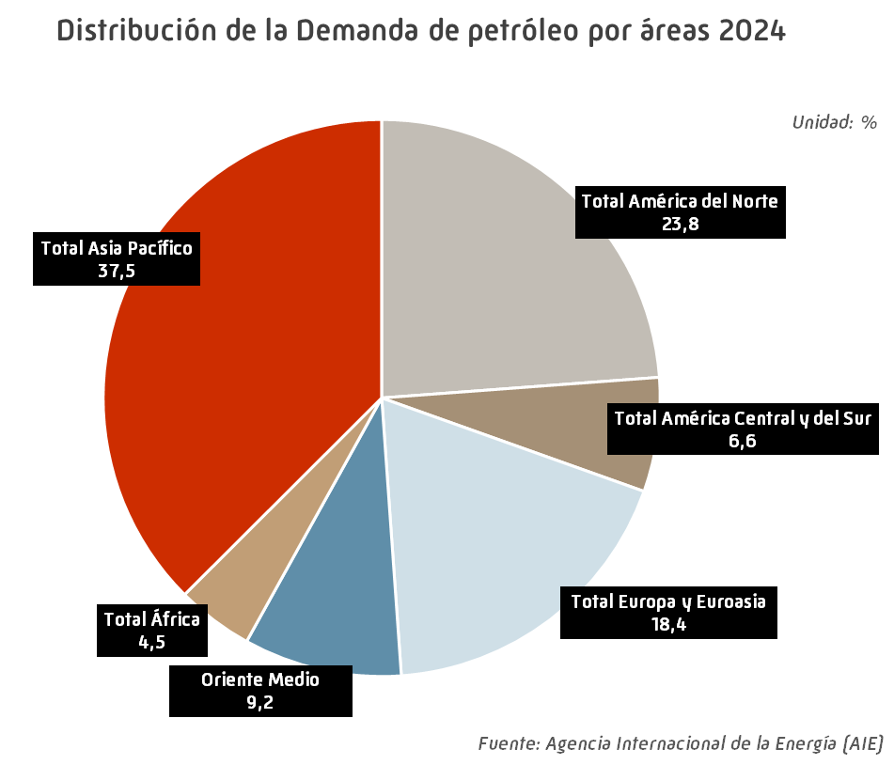
Demanda mundial de petróleo |  |  |  |  |  |  | INDICE
 |  |  |  |  |  |  | Unidad: miles de barriles por día
 | 2020 | 2021 | 2022 | 2023 | 2024 | Estructura (%) | Tv (%) 2024/2023

EE.UU. | 18,049 | 19,753 | 20,160 | 20,391 | 20,421 | 19.8 | 0.1
Canadá | 2,201 | 2,283 | 2,410 | 2,454 | 2,377 | 2.3 | -3.1
México | 1,626 | 1,631 | 1,747 | 1,737 | 1,741 | 1.7 | 0.3
Total América del Norte | 21,875 | 23,667 | 24,318 | 24,581 | 24,540 | 23.8 | -0.2
Argentina | 530 | 636 | 697 | 701 | 668 | 0.6 | -4.7
Brasil | 2,856 | 3,028 | 3,130 | 3,227 | 3,329 | 3.2 | 3.2
Colombia | 310 | 396 | 431 | 442 | 449 | 0.4 | 1.7
Chile | 331 | 361 | 406 | 401 | 404 | 0.4 | 0.8
Ecuador | 227 | 270 | 284 | 284 | 280 | 0.3 | -1.4
Perú | 212 | 285 | 277 | 284 | 293 | 0.3 | 3.3
Panamá | 108 | 120 | 132 | 159 | 173 | 0.2 | 8.6
Venezuela | 176 | 165 | 199 | 199 | 206 | 0.2 | 3.6
Otros América Central y del Sur | 920 | 1,048 | 1,054 | 1,049 | 1,029 | 1.0 | -1.9
Total América Central y del Sur | 5,669 | 6,309 | 6,610 | 6,746 | 6,832 | 6.6 | 1.3
Alemania | 2,148 | 2,134 | 2,174 | 2,052 | 2,055 | 2.0 | 0.1
Austria | 239 | 253 | 245 | 245 | 243 | 0.2 | -0.4
Bélgica | 562 | 624 | 605 | 585 | 596 | 0.6 | 1.8
Dinamarca | 137 | 140 | 148 | 152 | 151 | 0.1 | -0.8
España | 1,089 | 1,192 | 1,289 | 1,274 | 1,325 | 1.3 | 4.0
Finlandia | 189 | 184 | 194 | 175 | 172 | 0.2 | -1.7
Francia | 1,425 | 1,538 | 1,548 | 1,554 | 1,536 | 1.5 | -1.1
Grecia | 251 | 269 | 306 | 304 | 309 | 0.3 | 1.7
Hungría | 167 | 182 | 180 | 175 | 179 | 0.2 | 2.3
Irlanda | 135 | 146 | 155 | 156 | 159 | 0.2 | 1.5
Italia | 1,032 | 1,160 | 1,261 | 1,246 | 1,245 | 1.2 | -0.1
Kazajistán | 314 | 375 | 337 | 350 | 362 | 0.4 | 3.4
Noruega | 218 | 235 | 224 | 229 | 229 | 0.2 | 0.2
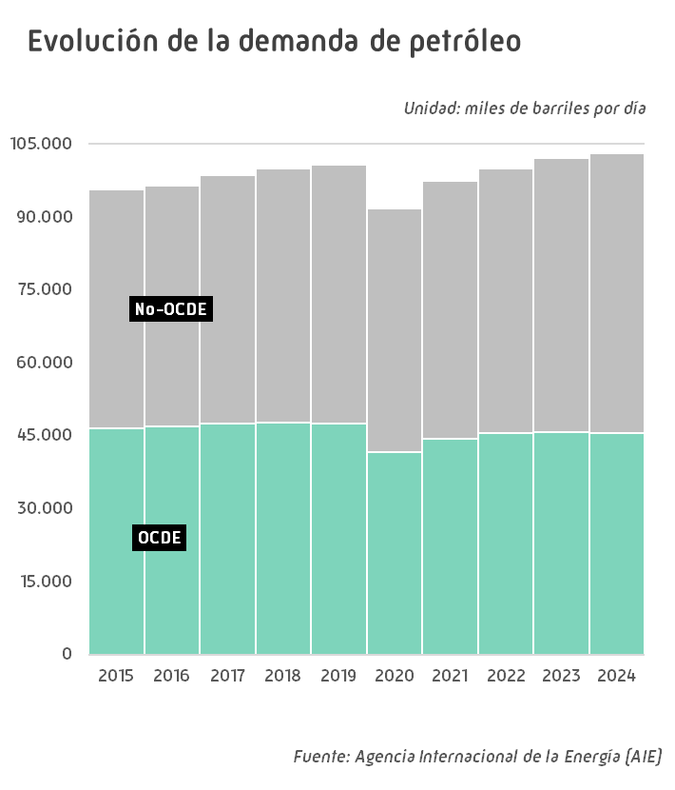
Países Bajos | 859 | 853 | 843 | 872 | 840 | 0.8 | -3.6
Polonia | 661 | 698 | 724 | 722 | 743 | 0.7 | 2.9
Portugal | 203 | 212 | 233 | 212 | 204 | 0.2 | -4.0
Reino Unido | 1,222 | 1,256 | 1,376 | 1,396 | 1,406 | 1.4 | 0.6
República Checa | 192 | 212 | 216 | 211 | 219 | 0.2 | 3.6
Rumanía | 219 | 213 | 225 | 249 | 259 | 0.3 | 4.0
Rusia | 3,273 | 3,497 | 3,598 | 3,538 | 3,495 | 3.4 | -1.2
Suecia | 268 | 302 | 282 | 283 | 270 | 0.3 | -4.5
Suiza | 180 | 188 | 190 | 193 | 194 | 0.2 | 0.3
Turquía | 921 | 974 | 1,013 | 1,083 | 1,107 | 1.1 | 2.3
Ucrania | 215 | 233 | 165 | 166 | 169 | 0.2 | 2.2
Otros Europa y Euroasia | 1,429 | 1,500 | 1,498 | 1,502 | 1,524 | 1.5 | 1.4
Total Europa y Euroasia | 17,548 | 18,568 | 19,029 | 18,923 | 18,989 | 18.4 | 0.4
Arabia Saudí | 3,416 | 3,473 | 3,645 | 3,643 | 3,663 | 3.6 | 0.6
Emiratos Árabes Unidos | 857 | 915 | 987 | 1,054 | 1,096 | 1.1 | 4.0
Irán | 1,824 | 1,897 | 1,895 | 1,886 | 1,916 | 1.9 | 1.6
Irak | 710 | 820 | 964 | 1,009 | 1,004 | 1.0 | -0.5
Kuwait | 483 | 518 | 537 | 534 | 532 | 0.5 | -0.3
Qatar | 276 | 290 | 325 | 326 | 330 | 0.3 | 1.3
Omán | 181 | 239 | 267 | 268 | 271 | 0.3 | 1.3
Otros Oriente Medio | 711 | 689 | 669 | 665 | 653 | 0.6 | -1.9
Total Oriente Medio | 8,457 | 8,840 | 9,288 | 9,385 | 9,466 | 9.2 | 0.9
Argelia | 410 | 421 | 437 | 475 | 499 | 0.5 | 5.0
Egipto | 752 | 884 | 942 | 1,044 | 1,029 | 1.0 | -1.5
Nigeria | 427 | 485 | 509 | 473 | 482 | 0.5 | 1.9
Sudáfrica | 531 | 581 | 605 | 640 | 597 | 0.6 | -6.7
Otros África | 1,795 | 2,003 | 1,963 | 1,948 | 1,981 | 1.9 | 1.7
Total África | 3,914 | 4,374 | 4,457 | 4,581 | 4,588 | 4.5 | 0.2
Australia | 991 | 1,012 | 1,064 | 1,123 | 1,151 | 1.1 | 2.6
Bangladesh | 157 | 219 | 257 | 263 | 262 | 0.3 | -0.4
China | 14,350 | 15,162 | 15,192 | 16,478 | 16,634 | 16.1 | 0.9
Corea del Sur | 2,448 | 2,556 | 2,527 | 2,452 | 2,542 | 2.5 | 3.7
Filipinas | 399 | 438 | 475 | 501 | 508 | 0.5 | 1.4
Hong Kong | 285 | 239 | 222 | 307 | 346 | 0.3 | 12.6
India | 4,641 | 4,838 | 5,302 | 5,446 | 5,645 | 5.5 | 3.7
Indonesia | 1,658 | 1,691 | 1,834 | 1,853 | 1,874 | 1.8 | 1.2
Japón | 3,335 | 3,394 | 3,335 | 3,289 | 3,144 | 3.1 | -4.4
Malasia | 604 | 578 | 678 | 727 | 775 | 0.8 | 6.6
Pakistán | 516 | 594 | 473 | 464 | 480 | 0.5 | 3.5
Singapur | 1,247 | 1,258 | 1,277 | 1,382 | 1,458 | 1.4 | 5.5
Tailandia | 1,370 | 1,361 | 1,422 | 1,434 | 1,465 | 1.4 | 2.1
Taiwan | 1,019 | 1,075 | 989 | 933 | 926 | 0.9 | -0.8
Vietnam | 452 | 433 | 529 | 577 | 658 | 0.6 | 14.0
Otros Asia Pacífico | 763 | 757 | 746 | 740 | 753 | 0.7 | 1.8
Total Asia Pacífico | 34,234 | 35,604 | 36,324 | 37,970 | 38,623 | 37.5 | 1.7
TOTAL MUNDIAL* | 91,697 | 97,362 | 100,026 | 102,186 | 103,039 | 100.0 | 0.8
de los cuales:
OCDE | 41,760 | 44,438 | 45,586 | 45,683 | 45,666 | 44.3 | 0.0
No-OCDE | 49,938 | 52,924 | 54,439 | 56,503 | 57,372 | 55.7 | 1.5
* Incluye consumo nacional, navegación marítima internacional, fuel de refinería y autoconsumos |  |  |  |  |  |  | Fuente: Agencia Internacional de la Energía (AIE)
- igual a 0,0 / ^ distinto de 0,0

Producción mundial
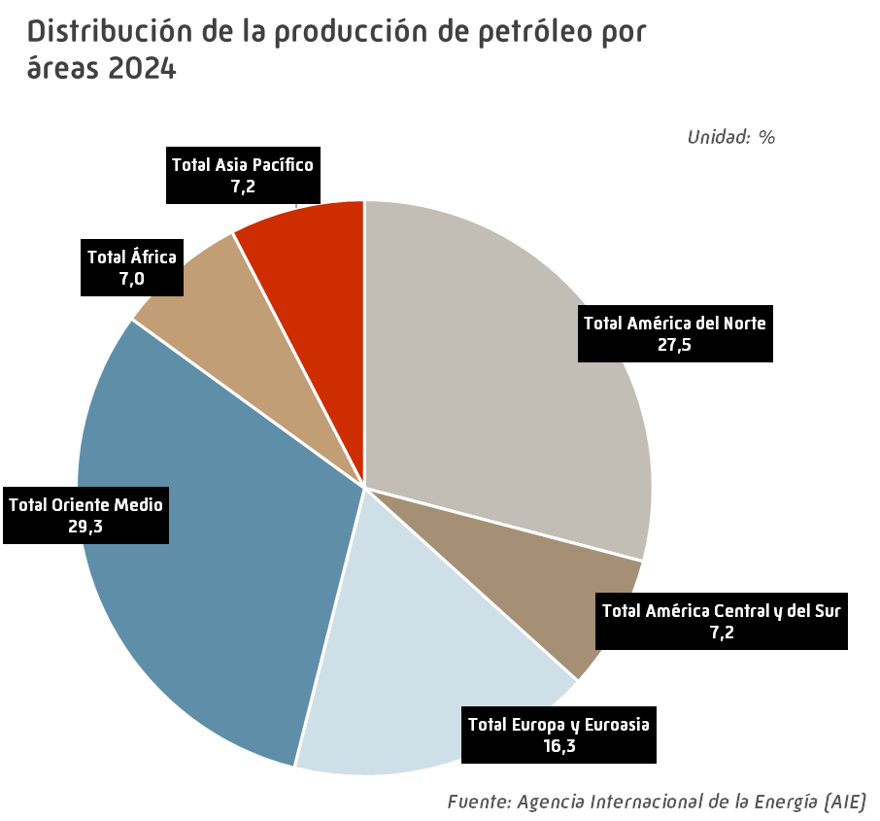
Producción mundial de petróleo |  |  |  |  |  |  | INDICE
 |  |  |  |  |  |  | Unidad: miles de barriles por día
 | 2020 | 2021 | 2022 | 2023 | 2024 | Estructura (%) | Tv (%) 2024/2023

EE.UU. | 16,576 | 16,813 | 18,009 | 19,516 | 20,233 | 19.6 | 3.7
Canadá | 5,347 | 5,593 | 5,756 | 5,828 | 6,088 | 5.9 | 4.5
México | 1,932 | 1,954 | 2,006 | 2,103 | 1,971 | 1.9 | -6.3
Total América del Norte | 23,854 | 24,360 | 25,771 | 27,447 | 28,292 | 27.5 | 3.1
Argentina | 609 | 643 | 712 | 765 | 831 | 0.8 | 8.6
Brasil | 3,044 | 3,002 | 3,119 | 3,488 | 3,438 | 3.3 | -1.4
Colombia | 788 | 744 | 761 | 791 | 788 | 0.8 | -0.4
Ecuador | 484 | 478 | 486 | 480 | 480 | 0.5 | 0.0
Guyana | 75 | 117 | 276 | 390 | 617 | 0.6 | 58.4
Perú | 125 | 120 | 118 | 114 | 118 | 0.1 | 3.6
Venezuela | 719 | 719 | 723 | 851 | 957 | 0.9 | 12.4
Otros América Central y del Sur | 214 | 209 | 203 | 187 | 178 | 0.2 | -5.0
Total América Central y del Sur | 6,058 | 6,032 | 6,398 | 7,066 | 7,407 | 7.2 | 4.8
Azerbaiyán | 699 | 703 | 671 | 620 | 599 | 0.6 | -3.5
Dinamarca | 75 | 69 | 68 | 66 | 78 | 0.1 | 17.0
Italia | 120 | 111 | 96 | 111 | 88 | 0.1 | -20.7
Kazajistán | 1,838 | 1,846 | 1,817 | 1,931 | 1,876 | 1.8 | -2.8
Noruega | 2,037 | 2,048 | 1,907 | 2,021 | 2,000 | 1.9 | -1.0
Reino Unido | 1,076 | 890 | 837 | 735 | 703 | 0.7 | -4.4
Rusia | 10,607 | 10,867 | 11,088 | 10,959 | 10,698 | 10.4 | -2.4
Turquía | 64 | 68 | 71 | 81 | 104 | 0.1 | 28.8
Turkmenistán | 226 | 221 | 215 | 210 | 205 | 0.2 | -2.4
Uzbekistan | 58 | 56 | 70 | 85 | 83 | 0.1 | -2.3
Otros Europa y Euroasia | 440 | 429 | 371 | 349 | 313 | 0.3 | -10.3
Total Europa y Euroasia | 17,238 | 17,307 | 17,213 | 17,168 | 16,747 | 16.3 | -2.5
Arabia Saudí | 11,116 | 11,036 | 12,229 | 11,432 | 10,934 | 10.6 | -4.4
Baréin | 182 | 185 | 203 | 196 | 183 | 0.2 | -6.6
Emiratos Árabes Unidos | 3,759 | 3,660 | 4,249 | 4,207 | 4,186 | 4.1 | -0.5
Irak | 4,213 | 4,200 | 4,622 | 4,453 | 4,494 | 4.4 | 0.9
Irán | 3,038 | 3,504 | 3,680 | 4,233 | 4,655 | 4.5 | 10.0
Kuwait | 2,707 | 2,710 | 3,015 | 2,971 | 2,867 | 2.8 | -3.5
Omán | 957 | 979 | 1,072 | 1,057 | 1,002 | 1.0 | -5.2
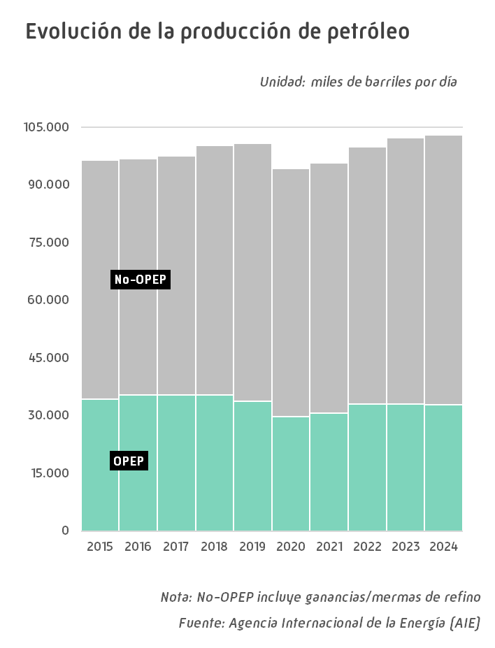
Qatar | 1,765 | 1,804 | 1,798 | 1,809 | 1,845 | 1.8 | 2.0
Siria | 43 | 43 | 43 | 40 | 35 | 0.0 | -12.7
Otros Oriente Medio | 60 | 55 | 46 | 28 | 25 | 0.0 | -10.1
Total Oriente Medio | 27,839 | 28,175 | 30,957 | 30,427 | 30,226 | 29.3 | -0.7
Angola | 1,308 | 1,160 | 1,179 | 1,136 | 1,158 | 1.1 | 2.0
Argelia | 1,346 | 1,362 | 1,470 | 1,432 | 1,360 | 1.3 | -5.0
Chad | 131 | 119 | 124 | 130 | 127 | 0.1 | -2.0
Egipto | 619 | 593 | 600 | 596 | 569 | 0.6 | -4.6
Gabón | 198 | 182 | 188 | 213 | 228 | 0.2 | 7.0
Ghana | 196 | 170 | 169 | 194 | 194 | 0.2 | 0.2
Libia | 384 | 1,225 | 1,068 | 1,229 | 1,142 | 1.1 | -7.1
Nigeria | 1,879 | 1,681 | 1,485 | 1,564 | 1,629 | 1.6 | 4.2
República del Congo | 303 | 275 | 269 | 278 | 242 | 0.2 | -12.8
Otros África | 661 | 620 | 567 | 547 | 547 | 0.5 | 0.1
Total África | 7,025 | 7,387 | 7,117 | 7,318 | 7,198 | 7.0 | -1.6
Australia | 455 | 444 | 413 | 382 | 369 | 0.4 | -3.5
China | 3,970 | 4,060 | 4,177 | 4,273 | 4,336 | 4.2 | 1.5
India | 769 | 746 | 720 | 704 | 700 | 0.7 | -0.6
Indonesia | 734 | 683 | 632 | 628 | 601 | 0.6 | -4.4
Malasia | 604 | 566 | 563 | 557 | 536 | 0.5 | -3.8
Pakistan | 102 | 100 | 98 | 95 | 93 | 0.1 | -2.4
Tailandia | 411 | 380 | 339 | 327 | 338 | 0.3 | 3.4
Vietnam | 204 | 192 | 187 | 184 | 186 | 0.2 | 1.1
Otros Asia Pacífico | 281 | 273 | 249 | 238 | 233 | 0.2 | -1.9
Total Asia Pacífico | 7,530 | 7,444 | 7,378 | 7,389 | 7,392 | 7.2 | 0.0
Producción de biocarburantes | 2,128 | 2,241 | 2,318 | 2,359 | 2,390 | 2.3 | 1.3
Ganancias/mermas de refino | 2,611 | 2,767 | 2,897 | 3,145 | 3,401 | 3.3 | 8.1
TOTAL MUNDIAL* | 94,284 | 95,713 | 100,050 | 102,320 | 103,053 | 100.0 | 0.7
de los cuales:
OPEP | 29,837 | 30,697 | 33,118 | 32,955 | 32,790 | 31.8 | -0.5
No-OPEP** | 64,447 | 65,016 | 66,931 | 69,364 | 70,263 | 68.2 | 1.3
OCDE *** | 27,987 | 28,291 | 29,456 | 31,140 | 31,903 | 31.0 | 2.5
No-OCDE *** | 61,558 | 62,414 | 65,378 | 65,676 | 65,359 | 63.4 | -0.5
 |  |  |  |  |  |  | Fuente: Agencia Internacional de la Energía (AIE)
* Incluye crudo, crudo no convencional, líquidos de gas natural, producción de biocarburantes y ganancias/mermas de refino
** Incluye ganancias/mermas de refino
*** No incluye producción de biocarburantes y ganancias/mermas de refino
- igual a 0,0 / ^ distinto de 0,0

Capac mundial refino
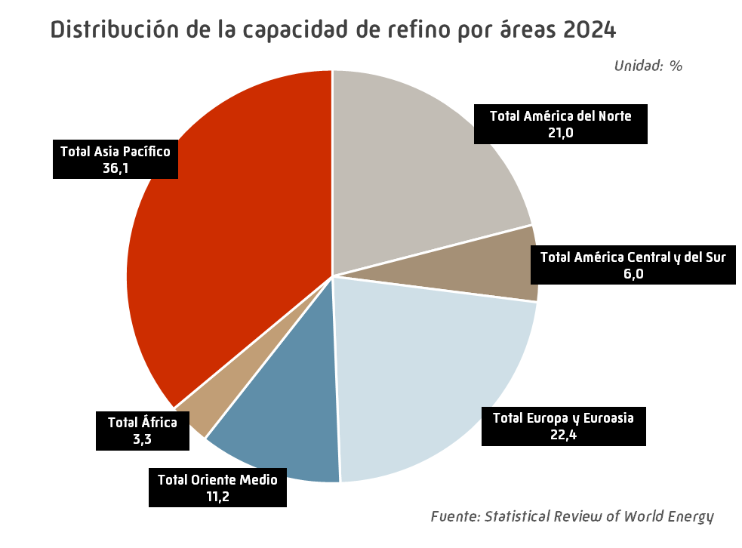
Capacidad mundial de refino |  |  |  |  |  |  | INDICE
 |  |  |  |  |  |  | Unidad: miles de barriles por día
 | 2020 | 2021 | 2022 | 2023 | 2024 | Estructura (%) | Tv (%) 2024/2023

EE.UU. | 18,143 | 17,941 | 18,061 | 18,429 | 18,416 | 17.6 | -0.1
Canadá | 2,065 | 1,954 | 1,954 | 1,954 | 1,954 | 1.9 | 0.0
México | 1,558 | 1,558 | 1,558 | 1,558 | 1,558 | 1.5 | 0.0
Total América del Norte | 21,766 | 21,453 | 21,573 | 21,941 | 21,928 | 21.0 | -0.1
Argentina | 580 | 580 | 580 | 580 | 600 | 0.6 | 3.4
Brasil | 2,290 | 2,303 | 2,304 | 2,290 | 2,290 | 2.2 | 0.0
Colombia | 421 | 421 | 501 | 501 | 501 | 0.5 | 0.0
Venezuela | 1,303 | 1,303 | 1,303 | 1,303 | 1,303 | 1.2 | 0.0
Otros América Central y del Sur | 2,004 | 1,752 | 1,590 | 1,600 | 1,600 | 1.5 | 0.0
Total América Central y del Sur | 6,598 | 6,359 | 6,278 | 6,274 | 6,294 | 6.0 | 0.3
Alemania | 2,062 | 2,121 | 2,121 | 2,076 | 2,076 | 2.0 | 0.0
Bélgica | 776 | 645 | 645 | 645 | 645 | 0.6 | 0.0
Bielorrusia | 520 | 520 | 520 | 520 | 520 | 0.5 | 0.0
España | 1,586 | 1,591 | 1,591 | 1,591 | 1,591 | 1.5 | 0.0
Francia | 1,245 | 1,170 | 1,145 | 1,145 | 1,145 | 1.1 | 0.0
Grecia | 528 | 528 | 528 | 528 | 528 | 0.5 | 0.0
Italia | 1,900 | 1,900 | 1,794 | 1,794 | 1,803 | 1.7 | 0.5
Paises Bajos | 1,244 | 1,238 | 1,241 | 1,241 | 1,241 | 1.2 | 0.0
Polonia | 581 | 581 | 581 | 583 | 583 | 0.6 | 0.0
Reino Unido | 1,251 | 1,251 | 1,219 | 1,219 | 1,219 | 1.2 | 0.0
Rusia | 6,746 | 6,801 | 6,781 | 6,781 | 6,781 | 6.5 | 0.0
Turquía | 822 | 822 | 822 | 822 | 822 | 0.8 | 0.0
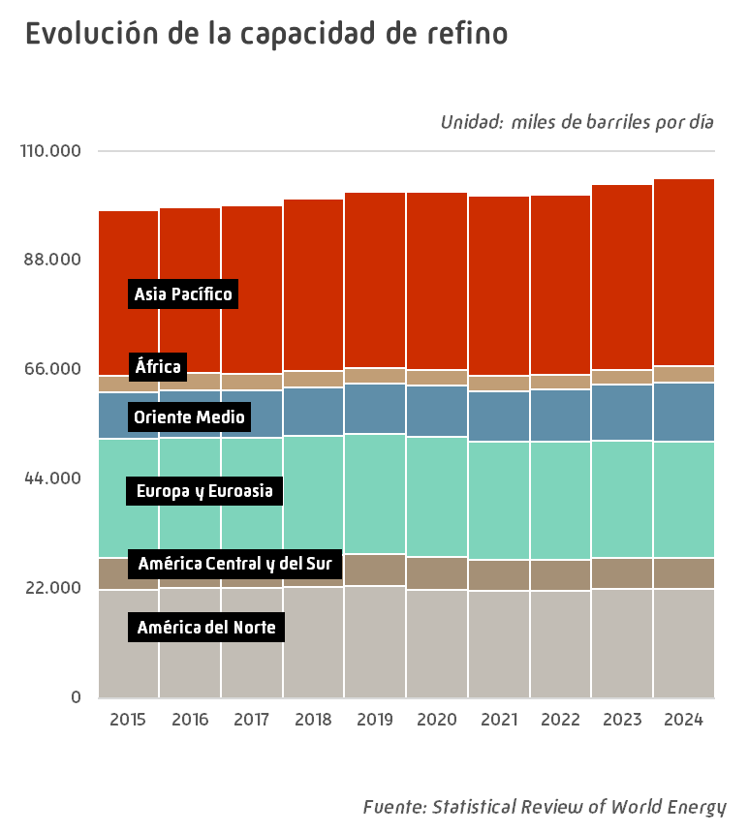
Otros Europa y Euroasia | 4,876 | 4,637 | 4,623 | 4,493 | 4,453 | 4.3 | -0.9
Total Europa y Euroasia | 24,138 | 23,805 | 23,611 | 23,438 | 23,407 | 22.4 | -0.1
Arabia Saudí | 2,947 | 2,977 | 3,224 | 3,289 | 3,289 | 3.1 | 0.0
Emiratos Árabes Unidos | 1,331 | 1,246 | 1,246 | 1,259 | 1,271 | 1.2 | 1.0
Irak | 919 | 919 | 1,150 | 1,219 | 1,219 | 1.2 | 0.0
Irán | 2,475 | 2,423 | 2,430 | 2,454 | 2,460 | 2.4 | 0.2
Kuwait | 800 | 800 | 835 | 1,309 | 1,430 | 1.4 | 9.2
Otros Oriente Medio | 1,790 | 1,790 | 1,790 | 1,882 | 2,050 | 2.0 | 8.9
Total Oriente Medio | 10,262 | 10,155 | 10,675 | 11,412 | 11,719 | 11.2 | 2.7
Total África | 3,143 | 3,033 | 2,911 | 2,908 | 3,486 | 3.3 | 19.9
Australia | 474 | 311 | 235 | 235 | 235 | 0.2 | 0.0
China | 16,691 | 16,990 | 17,259 | 18,428 | 18,514 | 17.7 | 0.5
Corea del Sur | 3,334 | 3,363 | 3,363 | 3,363 | 3,363 | 3.2 | 0.0
India | 5,018 | 5,005 | 5,045 | 5,085 | 5,172 | 4.9 | 1.7
Indonesia | 1,094 | 1,094 | 1,180 | 1,242 | 1,259 | 1.2 | 1.4
Japón | 3,285 | 3,285 | 3,164 | 3,069 | 2,955 | 2.8 | -3.7
Malasia | 625 | 955 | 955 | 955 | 1,155 | 1.1 | 20.9
Singapur | 1,514 | 1,461 | 1,302 | 1,302 | 1,302 | 1.2 | 0.0
Tailandia | 1,245 | 1,245 | 1,245 | 1,244 | 1,242 | 1.2 | -0.2
Taiwan | 1,131 | 1,131 | 1,083 | 1,083 | 1,083 | 1.0 | 0.0
Otros Asia Pacífico | 1,507 | 1,502 | 1,443 | 1,391 | 1,411 | 1.3 | 1.4
Total Asia Pacífico | 35,917 | 36,340 | 36,274 | 37,397 | 37,690 | 36.1 | 0.8
TOTAL MUNDIAL | 101,825 | 101,145 | 101,322 | 103,370 | 104,523 | 100.0 | 1.1
de los cuales:
OCDE | 44,561 | 43,701 | 43,471 | 43,654 | 43,536 | 41.7 | -0.3
No-OCDE | 57,264 | 57,444 | 57,851 | 59,715 | 60,987 | 58.3 | 2.1
UE | 12,725 | 12,441 | 12,299 | 12,216 | 12,185 | 11.7 | -0.3
- igual a 0,0 / ^ distinto de 0,0 |  |  |  |  |  |  | Fuente: Statistical Review of World Energy

Demanda comb. auto Europa OCDE
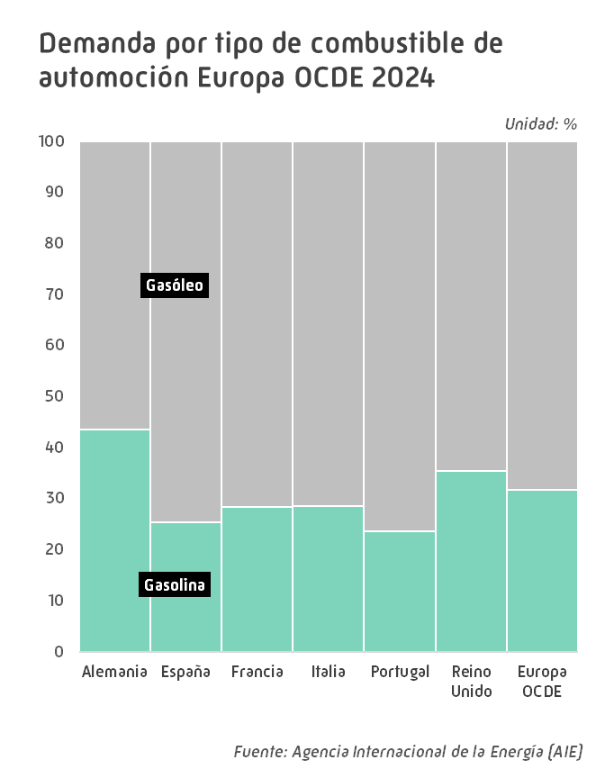
Demanda de combustibles de automoción Europa OCDE |  |  |  |  |  |  | INDICE
 |  |  |  |  |  |  | Unidad: miles de barriles por día
 | 2020 | 2021 | 2022 | 2023 | 2024 | Estructura (%) | Tv (%) 2024/2023

Gasolina automoción
Alemania | 456 | 459 | 467 | 469 | 486 | 21.8 | 3.6
España | 98 | 121 | 133 | 140 | 151 | 6.7 | 7.2
Francia | 174 | 207 | 234 | 247 | 264 | 11.8 | 7.0
Italia | 138 | 166 | 185 | 189 | 194 | 8.7 | 2.7
Portugal | 20 | 23 | 25 | 27 | 28 | 1.3 | 4.9
Reino Unido | 223 | 252 | 278 | 294 | 299 | 13.4 | 1.7
Otros Europa OCDE | 648 | 701 | 730 | 780 | 810 | 36.3 | 3.9
Total gasolina automoción | 1,757 | 1,930 | 2,052 | 2,146 | 2,232 | 100.0 | 4.0
Gasóleo automoción
Alemania | 711 | 684 | 684 | 655 | 632 | 13.1 | -3.5
España | 397 | 446 | 454 | 443 | 444 | 9.2 | 0.2
Francia | 665 | 719 | 726 | 688 | 666 | 13.9 | -3.2
Italia | 394 | 482 | 494 | 484 | 485 | 10.1 | 0.1
Portugal | 82 | 89 | 93 | 95 | 91 | 1.9 | -4.6
Reino Unido | 429 | 467 | 514 | 545 | 546 | 11.4 | 0.2
Otros Europa OCDE | 1,878 | 1,997 | 1,978 | 1,966 | 1,942 | 40.4 | -1.2
Total gasóleo automoción | 4,555 | 4,884 | 4,941 | 4,876 | 4,805 | 100.0 | -1.5
Combustibles automoción
Alemania | 1,167 | 1,143 | 1,151 | 1,124 | 1,118 | 15.9 | -0.6
España | 495 | 567 | 587 | 583 | 594 | 8.4 | 1.9
Francia | 839 | 926 | 960 | 935 | 930 | 13.2 | -0.5
Italia | 532 | 648 | 679 | 673 | 679 | 9.6 | 0.8
Portugal | 102 | 112 | 118 | 122 | 119 | 1.7 | -2.5
Reino Unido | 652 | 719 | 792 | 839 | 845 | 12.0 | 0.7
Otros Europa OCDE | 2,525 | 2,698 | 2,708 | 2,746 | 2,752 | 39.1 | 0.2
Total combustibles automoción | 6,312 | 6,813 | 6,993 | 7,022 | 7,037 | 100.0 | 0.2
 |  |  |  |  |  |  | Fuente: Agencia Internacional de la Energía (AIE)

,

Evol. mensual comb auto Eu-OCDE
Evolución mensual de la demanda de combustibles de automoción Europa OCDE 2024 |  |  |  |  |  |  | INDICE

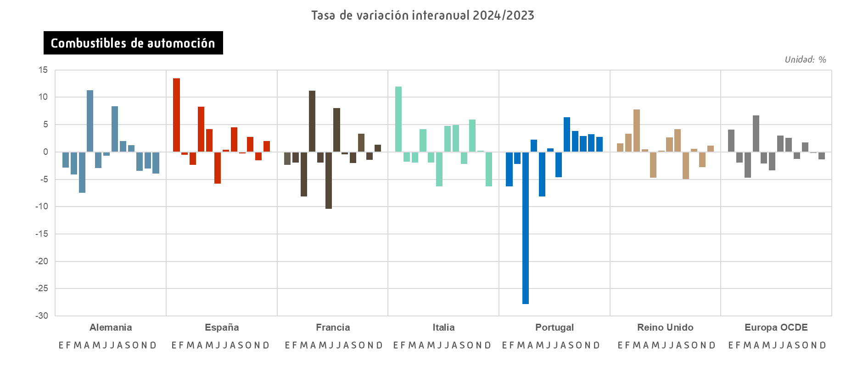
 |  |  |  |  |  |  |  |  |  |  |  | Unidad: miles de barriles por día
 | Enero | Febrero | Marzo | Abril | Mayo | Junio | Julio | Agosto | Septiembre | Octubre | Noviembre | Diciembre

Gasolina automoción
Alemania | 424 | 462 | 466 | 504 | 509 | 499 | 526 | 519 | 503 | 475 | 485 | 461
España | 129 | 135 | 139 | 151 | 152 | 153 | 171 | 177 | 154 | 153 | 143 | 150
Francia | 232 | 237 | 244 | 268 | 268 | 263 | 303 | 290 | 266 | 272 | 250 | 269
Italia | 176 | 176 | 187 | 185 | 188 | 194 | 229 | 223 | 205 | 205 | 182 | 178
Portugal | 24 | 25 | 21 | 27 | 29 | 29 | 31 | 35 | 29 | 29 | 28 | 29
Reino Unido | 291 | 315 | 273 | 294 | 298 | 317 | 273 | 296 | 319 | 304 | 307 | 307
Otros Europa OCDE | 723 | 734 | 751 | 816 | 830 | 856 | 890 | 879 | 839 | 820 | 793 | 789
Total gasolina automoción | 1,998 | 2,085 | 2,080 | 2,244 | 2,274 | 2,312 | 2,423 | 2,419 | 2,315 | 2,258 | 2,188 | 2,183
Gasóleo automoción
Alemania | 521 | 618 | 611 | 664 | 619 | 645 | 682 | 645 | 679 | 663 | 648 | 586
España | 423 | 445 | 439 | 463 | 466 | 439 | 452 | 444 | 441 | 443 | 440 | 427
Francia | 610 | 643 | 644 | 711 | 655 | 676 | 755 | 636 | 675 | 728 | 641 | 619
Italia | 469 | 478 | 482 | 475 | 489 | 478 | 525 | 479 | 479 | 523 | 497 | 442
Portugal | 86 | 89 | 71 | 93 | 95 | 93 | 99 | 97 | 92 | 95 | 91 | 89
Reino Unido | 507 | 605 | 523 | 558 | 556 | 561 | 549 | 582 | 490 | 581 | 528 | 509
Otros Europa OCDE | 1,773 | 1,788 | 1,814 | 1,959 | 1,961 | 2,026 | 2,034 | 2,016 | 2,024 | 2,106 | 1,987 | 1,813
Total gasóleo automoción | 4,389 | 4,667 | 4,583 | 4,924 | 4,842 | 4,917 | 5,096 | 4,900 | 4,880 | 5,140 | 4,832 | 4,486
Combustibles automoción
Alemania | 946 | 1,080 | 1,078 | 1,168 | 1,128 | 1,144 | 1,208 | 1,164 | 1,182 | 1,138 | 1,133 | 1,048
España | 552 | 581 | 577 | 614 | 618 | 592 | 624 | 622 | 594 | 596 | 583 | 577
Francia | 842 | 880 | 888 | 979 | 923 | 939 | 1,058 | 926 | 942 | 1,000 | 891 | 887
Italia | 645 | 654 | 669 | 660 | 678 | 673 | 754 | 702 | 684 | 728 | 679 | 621
Portugal | 110 | 115 | 92 | 120 | 124 | 122 | 131 | 132 | 121 | 124 | 119 | 118
Reino Unido | 797 | 920 | 795 | 852 | 854 | 877 | 823 | 878 | 809 | 885 | 835 | 816
Otros Europa OCDE | 2,496 | 2,522 | 2,564 | 2,775 | 2,791 | 2,882 | 2,923 | 2,895 | 2,863 | 2,927 | 2,780 | 2,602
Total combustibles automoción | 6,388 | 6,752 | 6,663 | 7,168 | 7,116 | 7,228 | 7,519 | 7,318 | 7,195 | 7,399 | 7,020 | 6,669
 |  |  |  |  |  |  |  |  |  |  |  | Fuente: Agencia Internacional de la Energía (AIE)

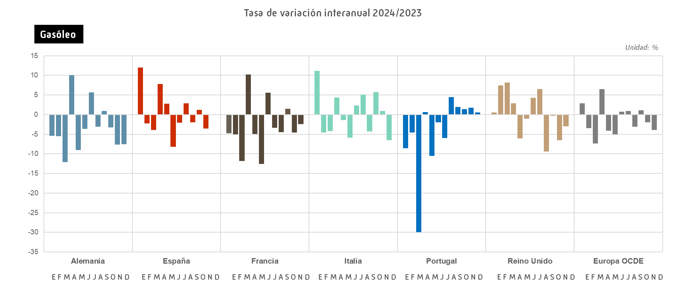
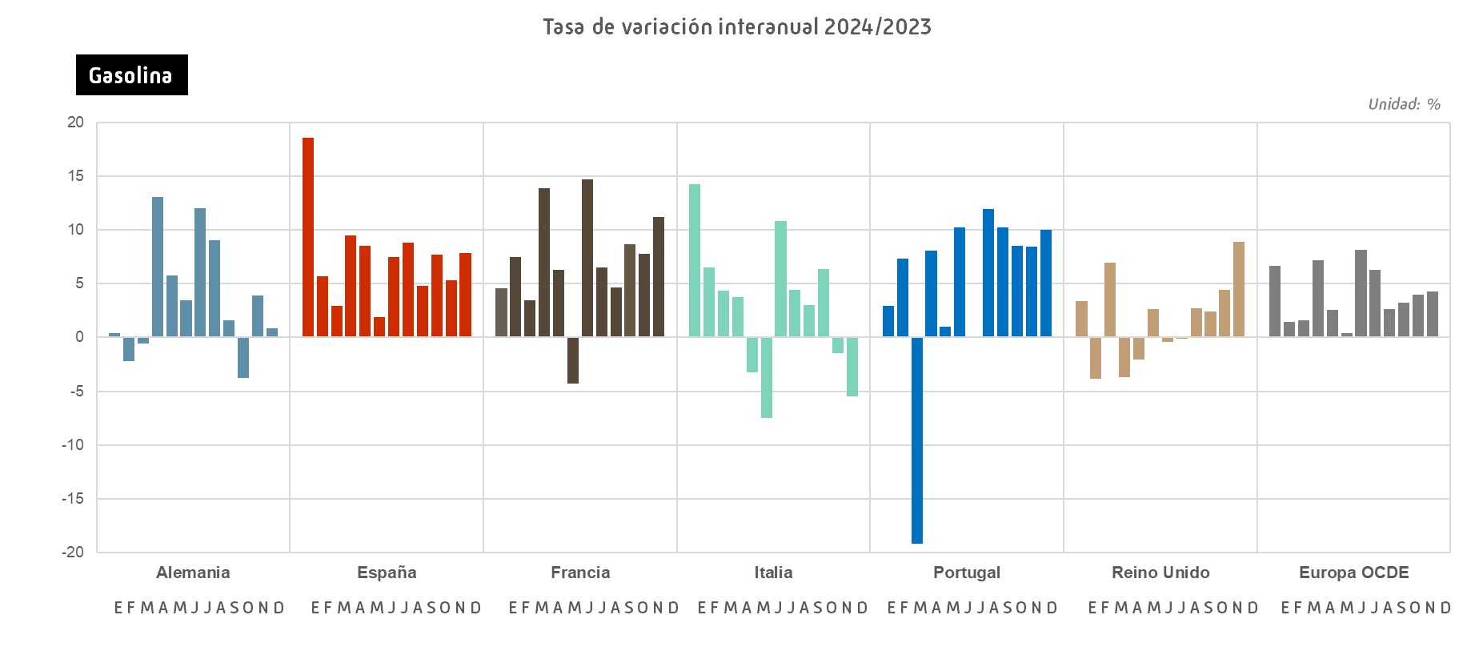

Demanda mundial GN
Demanda mundial de gas natural |  |  |  |  |  |  | INDICE
 |  |  |  |  |  |  | Unidad: bcm
 | 2020 | 2021 | 2022 | 2023 | 2024 | Estructura (%) | Tv (%) 2024/2023

EE.UU. | 835.3 | 836.4 | 880.4 | 888.4 | 902.2 | 21.9 | 1.5
Canadá | 115.3 | 118.6 | 123.8 | 124.1 | 128.5 | 3.1 | 3.6
México | 95.1 | 93.9 | 93.3 | 100.5 | 100.3 | 2.4 | -0.3
Total América del Norte | 1,045.7 | 1,049.0 | 1,097.5 | 1,113.1 | 1,131.0 | 27.4 | 1.6
Argentina | 43.9 | 45.9 | 45.9 | 44.9 | 45.6 | 1.1 | 1.5
Brasil | 31.4 | 40.4 | 32.0 | 29.9 | 31.4 | 0.8 | 5.0
Chile | 6.2 | 6.8 | 7.3 | 7.6 | 7.1 | 0.2 | -6.6
Colombia | 13.1 | 12.6 | 12.6 | 13.1 | 13.4 | 0.3 | 3.0
Ecuador | 0.6 | 0.6 | 0.5 | 0.5 | 0.6 | 0.0 | 28.4
Perú | 8.2 | 8.9 | 9.8 | 10.1 | 11.3 | 0.3 | 12.5
Trinidad y Tobago | 15.2 | 15.6 | 15.5 | 14.5 | 14.1 | 0.3 | -3.1
Venezuela | 21.6 | 28.1 | 29.1 | 29.7 | 31.7 | 0.8 | 6.9
Otros América Central y del Sur | 8.3 | 9.4 | 9.7 | 11.4 | 13.7 | 0.3 | 19.6
Total América Central y del Sur | 148.6 | 168.5 | 162.3 | 161.6 | 168.9 | 4.1 | 4.5
Alemania | 87.1 | 91.7 | 75.6 | 72.8 | 78.6 | 1.9 | 7.9
Austria | 8.5 | 9.0 | 7.9 | 6.9 | 6.8 | 0.2 | -0.9
Azerbaiyán | 12.4 | 12.8 | 13.6 | 14.0 | 12.8 | 0.3 | -8.8
Bélgica | 17.0 | 17.0 | 14.6 | 13.8 | 13.3 | 0.3 | -3.7
Bielorrusia | 17.8 | 18.8 | 18.5 | 16.8 | 16.8 | 0.4 | 0.0
Bulgaria | 2.9 | 3.3 | 2.7 | 2.5 | 2.7 | 0.1 | 7.4
Dinamarca | 2.3 | 2.4 | 1.7 | 1.6 | 1.6 | 0.0 | 0.9
Eslovaquia | 4.8 | 5.3 | 4.4 | 4.2 | 4.3 | 0.1 | 3.5
España | 32.5 | 34.3 | 33.0 | 29.5 | 28.4 | 0.7 | -3.8
Finlandia | 2.1 | 2.1 | 1.1 | 1.2 | 1.3 | 0.0 | 8.9
Francia | 40.6 | 43.0 | 38.6 | 34.1 | 32.0 | 0.8 | -6.1
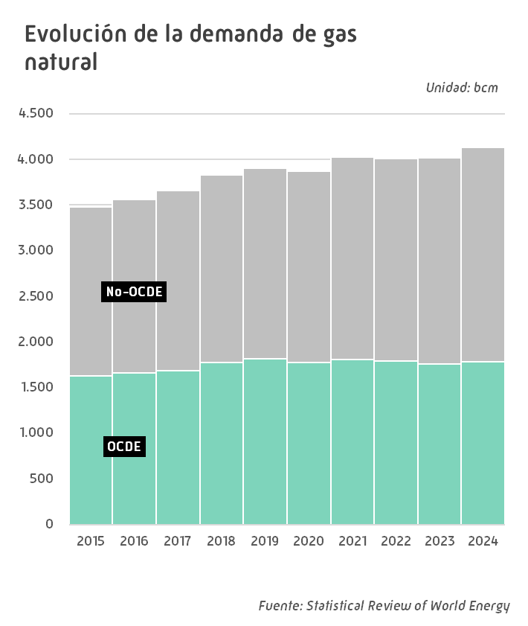
Grecia | 6.3 | 7.0 | 6.2 | 5.4 | 6.7 | 0.2 | 23.9
Hungría | 10.2 | 10.8 | 9.2 | 8.2 | 8.2 | 0.2 | 0.3
Irlanda | 5.3 | 5.1 | 5.2 | 4.8 | 5.0 | 0.1 | 2.9
Italia | 67.6 | 72.4 | 65.2 | 58.6 | 58.9 | 1.4 | 0.6
Kazajistán | 17.7 | 21.6 | 21.3 | 20.0 | 20.7 | 0.5 | 3.9
Lituania | 2.4 | 2.2 | 1.6 | 1.6 | 1.7 | 0.0 | 8.7
Noruega | 4.4 | 4.2 | 3.9 | 3.8 | 3.4 | 0.1 | -10.8
Países Bajos | 36.1 | 34.9 | 27.5 | 25.9 | 26.1 | 0.6 | 0.9
Polonia | 21.1 | 22.4 | 18.6 | 19.4 | 21.0 | 0.5 | 7.9
Portugal | 6.0 | 5.8 | 5.6 | 4.5 | 3.7 | 0.1 | -17.9
Reino Unido | 73.5 | 77.0 | 70.5 | 63.6 | 61.9 | 1.5 | -2.8
República Checa | 8.5 | 9.1 | 7.4 | 6.7 | 6.7 | 0.2 | -0.1
Rumanía | 11.3 | 11.6 | 9.7 | 9.1 | 9.5 | 0.2 | 3.7
Rusia | 423.5 | 431.5 | 448.4 | 453.4 | 477.0 | 11.6 | 5.2
Suecia | 1.0 | 1.1 | 0.8 | 0.9 | 1.0 | 0.0 | 8.3
Suiza | 3.4 | 2.8 | 3.7 | 3.4 | 3.4 | 0.1 | 1.5
Turkmenistán | 34.3 | 35.8 | 37.5 | 35.3 | 28.5 | 0.7 | -19.2
Turquía | 46.2 | 57.3 | 50.9 | 48.1 | 50.9 | 1.2 | 5.9
Ucrania | 29.3 | 27.3 | 18.3 | 18.7 | 19.9 | 0.5 | 6.4
Uzbekistán | 43.6 | 47.4 | 48.2 | 46.9 | 54.6 | 1.3 | 16.3
Otros Europa y Euroasia | 17.6 | 18.7 | 18.0 | 17.5 | 17.4 | 0.4 | -0.8
Total Europa y Euroasia | 1,097.1 | 1,145.4 | 1,089.3 | 1,053.0 | 1,084.7 | 26.3 | 3.0
Arabia Saudí | 113.1 | 114.5 | 116.7 | 117.4 | 121.5 | 2.9 | 3.5
Emiratos Árabes Unidos | 67.7 | 65.3 | 66.4 | 67.0 | 71.3 | 1.7 | 6.5
Irán | 236.8 | 229.5 | 239.4 | 246.6 | 245.4 | 5.9 | -0.5
Israel | 11.3 | 11.7 | 12.1 | 10.5 | 10.4 | 0.3 | -1.2
Kuwait | 17.9 | 19.8 | 21.7 | 23.7 | 24.6 | 0.6 | 4.0
Qatar | 38.6 | 40.3 | 40.1 | 43.8 | 46.5 | 1.1 | 6.1
Otros Oriente Medio | 67.5 | 68.3 | 69.7 | 71.4 | 72.8 | 1.8 | 2.0
Total Oriente Medio | 552.8 | 549.4 | 566.1 | 580.3 | 592.5 | 14.4 | 2.1
Argelia | 43.4 | 48.2 | 50.3 | 54.2 | 50.5 | 1.2 | -6.8
Egipto | 58.3 | 62.1 | 60.6 | 60.0 | 59.8 | 1.4 | -0.4
Sudáfrica | 4.0 | 4.2 | 4.3 | 4.7 | 4.8 | 0.1 | 0.6
Otros África | 48.6 | 62.1 | 60.2 | 60.1 | 62.9 | 1.5 | 4.8
Total África | 154.2 | 176.5 | 175.4 | 179.1 | 178.0 | 4.3 | -0.6
Australia | 42.3 | 39.6 | 43.2 | 38.6 | 37.0 | 0.9 | -4.2
Bangladesh | 29.9 | 30.6 | 28.7 | 28.1 | 27.3 | 0.7 | -2.8
China | 336.6 | 380.3 | 377.6 | 404.8 | 434.4 | 10.5 | 7.3
Corea del Sur | 57.5 | 62.4 | 62.4 | 60.1 | 63.6 | 1.5 | 5.9
Filipinas | 3.8 | 3.3 | 3.1 | 3.2 | 3.4 | 0.1 | 5.0
Hong Kong | 4.9 | 4.8 | 4.5 | 4.8 | 5.4 | 0.1 | 11.9
India | 60.4 | 62.4 | 58.3 | 62.0 | 70.3 | 1.7 | 13.3
Indonesia | 37.7 | 40.8 | 39.8 | 43.4 | 47.3 | 1.1 | 8.8
Japón | 104.1 | 102.7 | 99.5 | 91.6 | 90.9 | 2.2 | -0.7
Malasia | 43.6 | 51.4 | 51.9 | 43.8 | 46.2 | 1.1 | 5.3
Nueva Zelanda | 4.6 | 3.9 | 3.7 | 3.9 | 3.0 | 0.1 | -21.1
Pakistán | 41.2 | 44.9 | 38.2 | 37.8 | 37.1 | 0.9 | -2.0
Singapur | 12.6 | 13.4 | 13.1 | 12.3 | 13.0 | 0.3 | 5.3
Tailandia | 46.9 | 47.0 | 44.3 | 47.2 | 48.2 | 1.2 | 2.2
Taiwan | 24.9 | 27.3 | 28.1 | 27.9 | 29.6 | 0.7 | 6.1
Vietnam | 8.8 | 7.2 | 7.8 | 7.2 | 6.1 | 0.1 | -15.4
Otros Asia Pacífico | 12.2 | 11.9 | 11.1 | 11.0 | 9.8 | 0.2 | -10.8
Total Asia Pacífico | 872.0 | 933.7 | 915.3 | 928.0 | 972.7 | 23.6 | 4.8
TOTAL MUNDIAL | 3,870.4 | 4,022.6 | 4,006.0 | 4,015.1 | 4,127.8 | 100.0 | 2.8
de los cuales:
OCDE | 1,774.8 | 1,808.8 | 1,794.1 | 1,759.6 | 1,783.9 | 43.2 | 1.4
No-OCDE | 2,095.6 | 2,213.8 | 2,211.8 | 2,255.5 | 2,344.0 | 56.8 | 3.9
U.E. | 380.0 | 397.0 | 342.2 | 317.1 | 323.0 | 7.8 | 1.9
- igual a 0,0 / ^ distinto de 0,0 |  |  |  |  |  |  | Fuente: Statistical Review of World Energy

Producción mundial GN
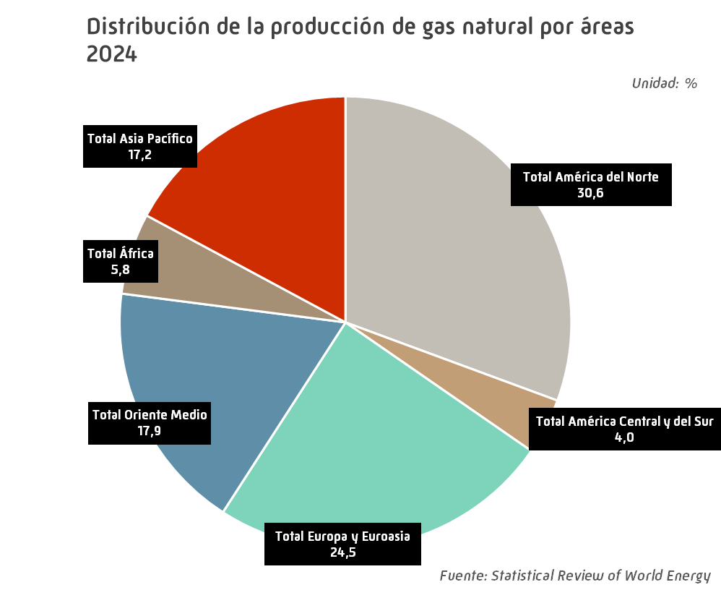
Producción mundial de gas natural |  |  |  |  |  |  | INDICE
 |  |  |  |  |  |  | Unidad: bcm
 | 2020 | 2021 | 2022 | 2023 | 2024 | Estructura (%) | Tv (%) 2024/2023

EE.UU. | 924.8 | 944.5 | 990.7 | 1,033.0 | 1,033.0 | 25.0 | 0.0
Canadá | 165.6 | 172.3 | 184.8 | 189.8 | 194.2 | 4.7 | 2.3
México | 36.1 | 34.3 | 36.1 | 38.5 | 35.8 | 0.9 | -7.2
Total América del Norte | 1,126.5 | 1,151.1 | 1,211.6 | 1,261.4 | 1,262.9 | 30.6 | 0.1
Argentina | 38.3 | 38.6 | 41.7 | 41.6 | 44.1 | 1.1 | 6.1
Bolivia | 14.7 | 15.1 | 13.6 | 11.8 | 11.9 | 0.3 | 0.8
Brasil | 24.2 | 24.3 | 23.0 | 23.4 | 22.8 | 0.6 | -2.5
Colombia | 12.5 | 12.6 | 12.4 | 12.1 | 11.1 | 0.3 | -8.0
Perú | 13.2 | 12.4 | 15.0 | 15.4 | 16.0 | 0.4 | 3.5
Trinidad y Tobago | 29.5 | 24.7 | 26.0 | 25.0 | 24.4 | 0.6 | -2.3
Venezuela | 21.6 | 28.1 | 29.1 | 29.7 | 31.7 | 0.8 | 6.9
Otros América Central y del Sur | 2.7 | 2.6 | 2.8 | 2.9 | 3.1 | 0.1 | 5.0
Total América Central y del Sur | 156.6 | 158.5 | 163.5 | 161.9 | 165.1 | 4.0 | 2.0
Alemania | 4.5 | 4.5 | 4.3 | 3.8 | 3.7 | 0.1 | -3.8
Azerbaiyán | 25.9 | 31.8 | 34.1 | 35.6 | 37.8 | 0.9 | 6.2
Dinamarca | 1.4 | 1.5 | 1.5 | 1.4 | 1.8 | 0.0 | 36.3
Italia | 3.9 | 3.2 | 3.2 | 2.8 | 2.8 | 0.1 | -1.6
Kazajistán | 30.6 | 26.7 | 27.6 | 29.5 | 29.7 | 0.7 | 0.7
Noruega | 110.3 | 113.3 | 122.9 | 116.1 | 113.2 | 2.7 | -2.5
Países Bajos | 20.1 | 18.0 | 15.0 | 9.9 | 8.1 | 0.2 | -18.1
Polonia | 3.9 | 3.9 | 3.8 | 3.7 | 3.6 | 0.1 | -2.5
Reino Unido | 39.6 | 32.8 | 38.1 | 34.5 | 30.7 | 0.7 | -10.9
Rumanía | 8.6 | 8.6 | 8.8 | 8.9 | 9.0 | 0.2 | 0.9
Rusia | 638.4 | 702.1 | 618.4 | 586.4 | 629.9 | 15.3 | 7.4
Turkmenistán | 66.0 | 79.3 | 78.3 | 76.3 | 73.5 | 1.8 | -3.7
Ucrania | 19.1 | 18.7 | 17.5 | 17.7 | 18.1 | 0.4 | 2.2
Uzbekistán | 47.1 | 50.9 | 48.9 | 44.2 | 42.2 | 1.0 | -4.5
Otros Europa y Euroasia | 6.6 | 5.7 | 5.4 | 5.4 | 6.9 | 0.2 | 26.3
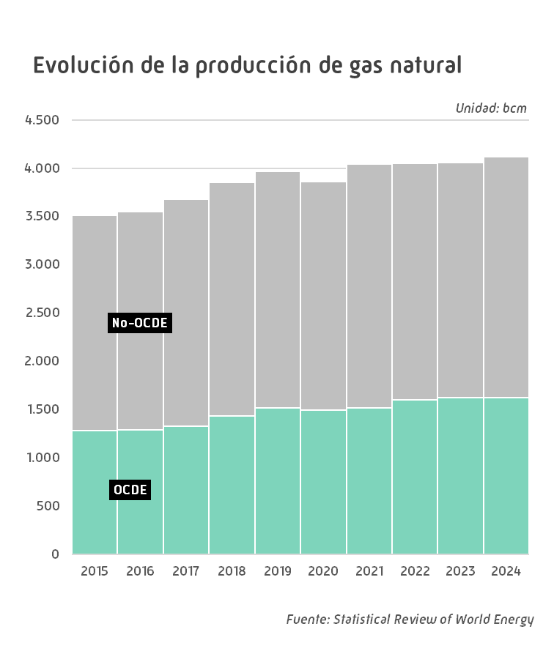
Total Europa y Euroasia | 1,026.1 | 1,101.0 | 1,027.7 | 976.2 | 1,010.9 | 24.5 | 3.6
Arabia Saudí | 113.1 | 114.5 | 116.7 | 117.4 | 121.5 | 2.9 | 3.5
Bahrein | 16.4 | 16.6 | 15.8 | 15.8 | 16.6 | 0.4 | 5.2
Emiratos Árabes Unidos | 53.7 | 53.1 | 54.2 | 55.3 | 61.4 | 1.5 | 11.1
Irak | 7.0 | 9.1 | 9.3 | 10.4 | 11.9 | 0.3 | 14.5
Irán | 235.8 | 242.8 | 247.7 | 259.7 | 262.9 | 6.4 | 1.2
Israel | 14.7 | 18.3 | 20.8 | 19.8 | 21.4 | 0.5 | 8.2
Kuwait | 12.2 | 12.1 | 13.2 | 14.8 | 14.9 | 0.4 | 1.0
Omán | 36.9 | 40.3 | 42.1 | 43.2 | 45.3 | 1.1 | 5.0
Qatar | 174.9 | 177.0 | 178.5 | 181.0 | 179.5 | 4.4 | -0.8
Siria | 2.9 | 3.1 | 2.5 | 2.6 | 2.7 | 0.1 | 4.8
Otros Oriente Medio | 0.2 | 0.2 | 0.2 | 0.2 | 0.3 | 0.0 | 55.6
Total Oriente Medio | 667.8 | 687.1 | 701.0 | 720.0 | 738.4 | 17.9 | 2.6
Argelia | 81.4 | 101.1 | 97.6 | 101.5 | 94.7 | 2.3 | -6.7
Egipto | 58.5 | 67.8 | 64.5 | 57.1 | 47.5 | 1.2 | -16.8
Libia | 12.7 | 15.3 | 14.6 | 14.8 | 14.3 | 0.3 | -3.9
Nigeria | 49.4 | 52.4 | 47.1 | 44.4 | 46.8 | 1.1 | 5.6
Otros África | 29.9 | 30.1 | 32.6 | 35.8 | 36.2 | 0.9 | 1.1
Total África | 231.9 | 266.7 | 256.4 | 253.6 | 239.6 | 5.8 | -5.6
Australia | 145.7 | 147.9 | 154.2 | 150.7 | 150.1 | 3.6 | -0.4
Bangladesh | 23.7 | 23.6 | 22.5 | 21.1 | 19.7 | 0.5 | -6.5
Brunei | 12.6 | 11.5 | 10.6 | 10.0 | 10.4 | 0.3 | 3.8
China | 194.0 | 209.2 | 221.8 | 234.3 | 248.4 | 6.0 | 6.0
India | 23.8 | 28.5 | 29.8 | 31.6 | 32.4 | 0.8 | 2.4
Indonesia | 66.4 | 66.5 | 65.5 | 68.1 | 71.4 | 1.7 | 4.8
Malasia | 73.1 | 79.0 | 83.0 | 78.0 | 80.4 | 1.9 | 3.0
Myanmar | 17.5 | 17.2 | 16.8 | 15.2 | 14.8 | 0.4 | -2.5
Pakistán | 30.6 | 32.7 | 28.6 | 27.7 | 26.1 | 0.6 | -6.0
Tailandia | 32.7 | 31.5 | 25.3 | 25.7 | 28.5 | 0.7 | 11.2
Vietnam | 8.8 | 7.2 | 7.8 | 7.2 | 6.1 | 0.1 | -15.4
Otros Asia Pacífico | 29.0 | 27.2 | 23.9 | 21.5 | 19.3 | 0.5 | -10.3
Total Asia Pacífico | 658.0 | 682.1 | 690.0 | 691.1 | 707.5 | 17.2 | 2.4
TOTAL MUNDIAL | 3,867.0 | 4,046.6 | 4,050.4 | 4,064.2 | 4,124.5 | 100.0 | 1.5
de los cuales:
OCDE | 1,496.5 | 1,519.0 | 1,599.1 | 1,627.9 | 1,621.8 | 39.3 | -0.4
No-OCDE | 2,370.4 | 2,527.5 | 2,451.2 | 2,436.3 | 2,502.6 | 60.7 | 2.7
U.E. | 47.9 | 44.3 | 40.8 | 34.5 | 33.0 | 0.8 | -4.2
- igual a 0,0 / ^ distinto de 0,0 |  |  |  |  |  |  | Fuente: Statistical Review of World Energy

Crudos y Tipos Cambio
Cotizaciones de los crudos de referencia y tipo de cambio |  |  |  |  |  |  | INDICE
 |  |  |  |  |  |  |  |  |  |  |  |  |  |  |  |  |  | Unidad: US$ por barril
 | Media anual |  |  |  |  |  | Media mensual 2024
 | 2020 | 2021 | 2022 | 2023 | 2024 | Tv* | E | F | M | A | M | J | J | A | S | O | N | D
Brent Dated | 41.90 | 70.74 | 101.01 | 82.51 | 80.50 | -2.4 | 80.02 | 83.48 | 85.44 | 89.77 | 81.70 | 82.25 | 85.15 | 80.35 | 74.02 | 75.63 | 74.35 | 73.79
WTI | 39.37 | 68.07 | 94.94 | 77.56 | 76.61 | -1.2 | 74.00 | 77.36 | 81.41 | 85.35 | 79.96 | 79.91 | 81.95 | 76.68 | 70.44 | 72.16 | 69.94 | 70.09
Tipo de cambio US$/€ | 1.1422 | 1.1827 | 1.0530 | 1.0813 | 1.0824 | 0.1 | 1.0905 | 1.0795 | 1.0872 | 1.0728 | 1.0812 | 1.0759 | 1.0844 | 1.1012 | 1.1106 | 1.0904 | 1.0630 | 1.0479
* % 2024/2023 |  |  |  |  |  |  |  |  |  |  |  |  |  |  |  |  |  | Fuente: Reuters

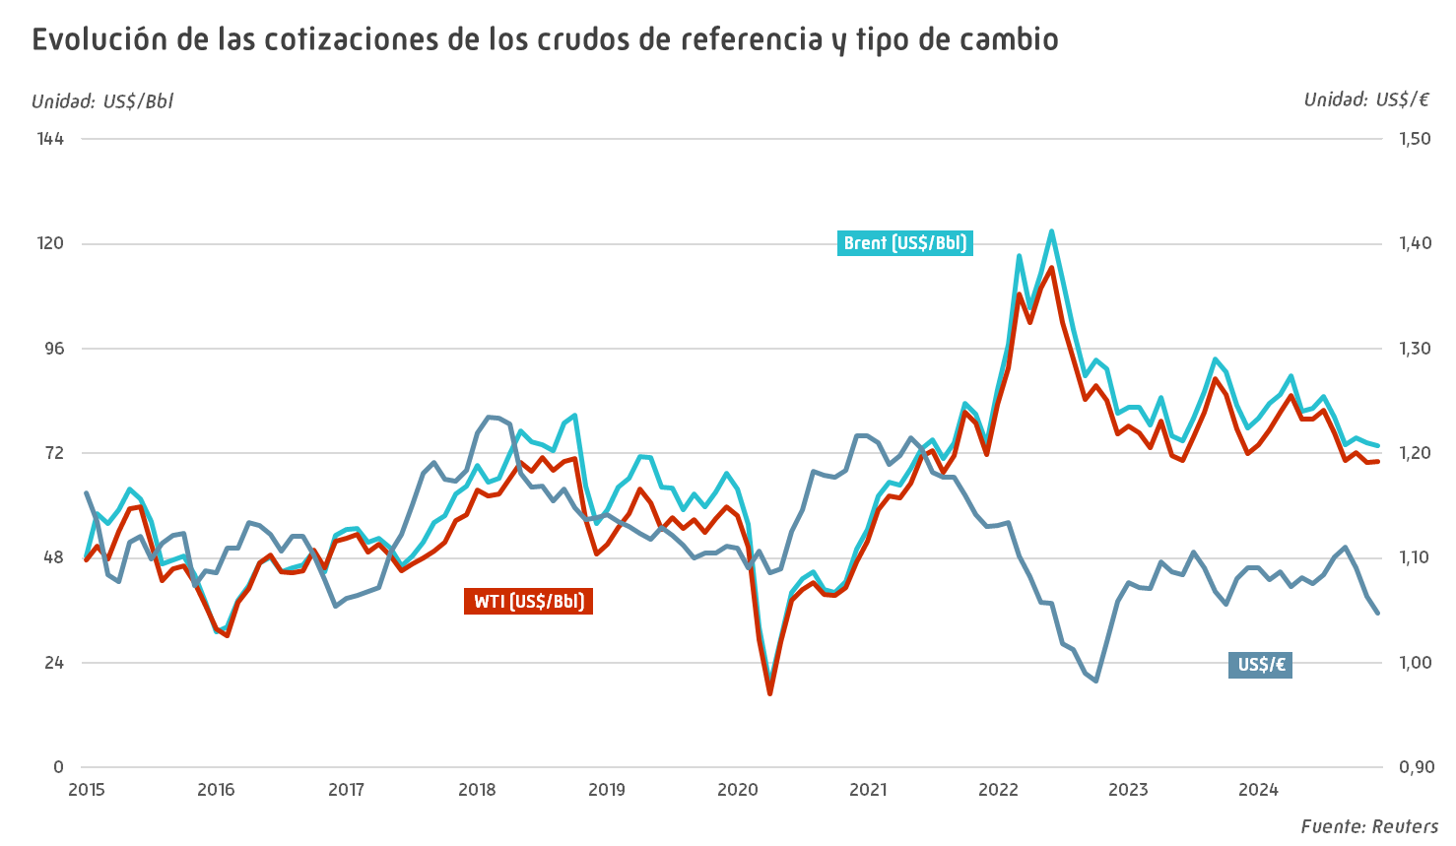

Cotizaciones Internacionales
Cotizaciones internacionales FOB de productos petrolíferos |  |  |  |  |  |  | INDICE
 |  |  |  |  |  |  |  |  |  |  |  |  |  |  |  |  |  |  | Unidad: US$ por tonelada
 |  | Media anual |  |  |  |  |  | Media mensual 2024
 |  | 2020 | 2021 | 2022 | 2023 | 2024 | Tv* | E | F | M | A | M | J | J | A | S | O | N | D
Gasolina** | MED | 380.6 | 668.7 | 985.4 | 843.2 | 790.6 | -6.2 | 769.9 | 838.0 | 882.4 | 926.1 | 849.6 | 814.5 | 831.6 | 769.1 | 695.0 | 727.1 | 693.0 | 689.5
 | NWE | 382.9 | 677.1 | 1005.6 | 856.6 | 789.6 | -7.8 | 791.7 | 831.1 | 870.7 | 940.3 | 855.3 | 810.3 | 826.7 | 773.1 | 692.2 | 715.0 | 677.5 | 688.0
Queroseno | MED | 339.6 | 591.5 | 1062.2 | 850.1 | 766.0 | -9.9 | 850.9 | 856.2 | 813.3 | 825.7 | 773.8 | 786.0 | 792.4 | 736.3 | 680.2 | 700.2 | 699.5 | 676.1
 | NWE | 349.9 | 599.5 | 1080.5 | 866.9 | 778.7 | -10.2 | 864.5 | 874.2 | 836.3 | 840.6 | 789.4 | 796.6 | 805.3 | 746.2 | 684.7 | 708.3 | 709.5 | 687.1
Gasóleo** | MED | 361.6 | 578.7 | 1037.5 | 813.8 | 743.4 | -8.7 | 791.0 | 845.2 | 812.8 | 802.6 | 743.1 | 761.0 | 767.8 | 708.6 | 663.7 | 674.6 | 682.5 | 670.1
 | NWE | 361.3 | 578.3 | 1037.9 | 826.7 | 748.1 | -9.5 | 796.4 | 857.0 | 832.7 | 813.7 | 750.6 | 760.9 | 767.4 | 712.0 | 657.2 | 675.4 | 680.6 | 676.0
Fuelóleo*** | MED | 276.7 | 451.6 | 586.8 | 490.8 | 487.9 | -0.6 | 479.2 | 478.4 | 519.4 | 514.0 | 466.6 | 495.1 | 509.4 | 505.4 | 463.4 | 473.6 | 469.7 | 481.9
 | NWE | 269.2 | 444.9 | 570.5 | 472.0 | 472.2 | 0.04 | 462.0 | 464.1 | 498.3 | 506.3 | 472.4 | 474.2 | 487.6 | 461.7 | 443.2 | 465.2 | 471.8 | 459.2
* % 2024/2023 |  |  |  |  |  |  |  |  |  |  |  |  |  |  |  |  |  |  | Fuente: Reuters
** Contenido de azufre de 10 partes por millón (ppm)
*** Contenido de azufre del 1%
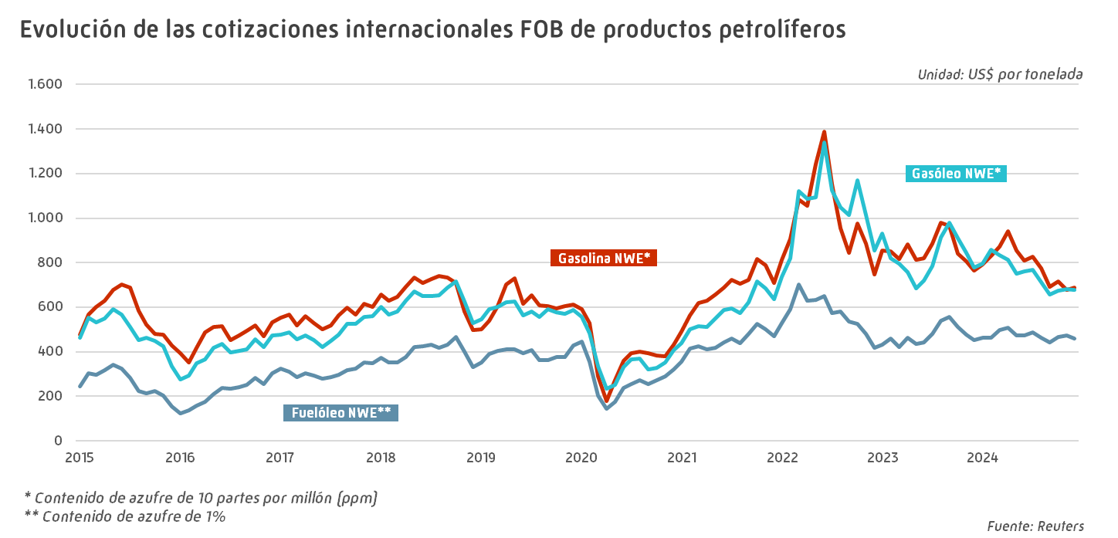
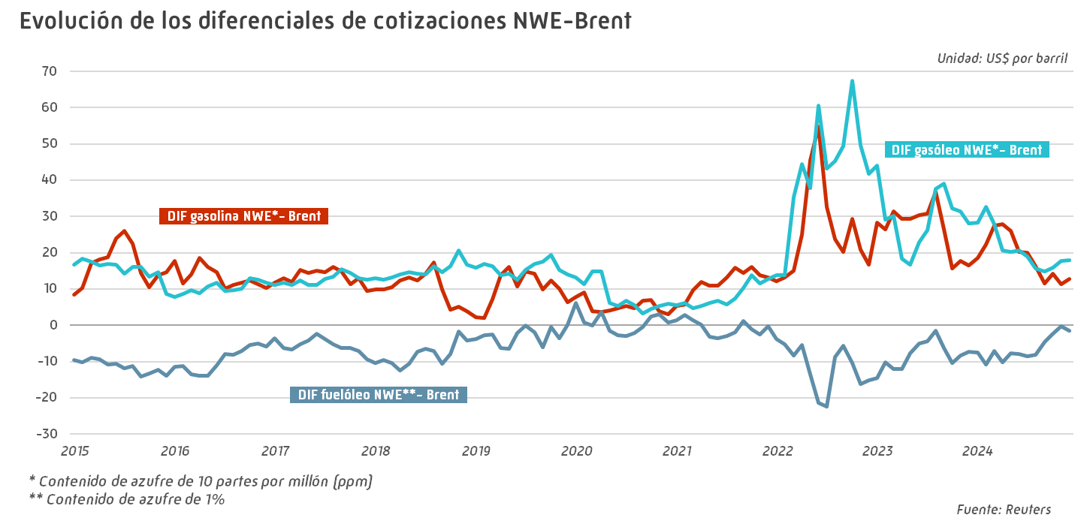

Márgenes de refino
Indicadores de márgenes de refino |  |  |  |  |  |  | INDICE
 |  |  |  |  |  |  |  |  |  |  |  |  |  |  |  |  |  | Unidad: US$ por barril
 | Media anual |  |  |  |  |  | Media mensual 2024
 | 2020 | 2021 | 2022 | 2023 | 2024 | Tv* | E | F | M | A | M | J | J | A | S | O | N | D
Brent Crack Rot | 2.28 | 3.75 | 16.03 | 13.32 | 7.64 | -42.7 | 9.48 | 11.09 | 12.36 | 9.11 | 10.79 | 10.19 | 5.82 | 3.75 | 3.16 | 5.82 | 6.26 | 4.10
Ural Crack Med | -0.21 | 1.62 | 28.44 | 27.52 | 13.98 | -49.2 | 23.44 | 19.76 | 16.65 | 13.57 | 15.30 | 13.45 | 11.66 | 9.35 | 8.62 | 13.15 | 11.61 | 10.80
WTI Crack USG | 7.19 | 12.11 | 29.61 | 24.80 | 15.78 | -36.4 | 19.71 | 21.13 | 22.19 | 19.99 | 17.10 | 14.83 | 15.45 | 14.41 | 9.81 | 11.28 | 12.08 | 11.41
Dubai Crack Singapur | 0.38 | 3.45 | 10.74 | 6.83 | 4.85 | -29.0 | 7.74 | 8.20 | 5.97 | 3.96 | 2.94 | 3.69 | 4.31 | 4.32 | 2.12 | 3.77 | 6.00 | 5.30
Brent Hydro Rot | 2.43 | 3.01 | 12.23 | 10.56 | 6.00 | -43.2 | 8.21 | 8.41 | 9.79 | 6.01 | 7.04 | 6.59 | 4.47 | 2.69 | 2.86 | 5.57 | 6.58 | 3.93
Ural Hydro Med | -0.65 | 0.29 | 25.20 | 24.93 | 12.29 | -50.7 | 21.44 | 17.59 | 14.04 | 10.76 | 12.81 | 11.87 | 10.25 | 7.80 | 6.81 | 12.54 | 10.91 | 10.22
Dubai Hydro Singapur | -1.48 | -0.53 | 2.72 | 0.38 | 0.23 | -37.8 | 1.34 | 0.99 | -0.49 | -2.39 | -0.71 | 0.44 | 0.30 | 0.16 | -1.66 | 0.66 | 2.76 | 1.43
* % 2024/2023 |  |  |  |  |  |  |  |  |  |  |  |  |  |  |  |  |  | Fuente: Reuters

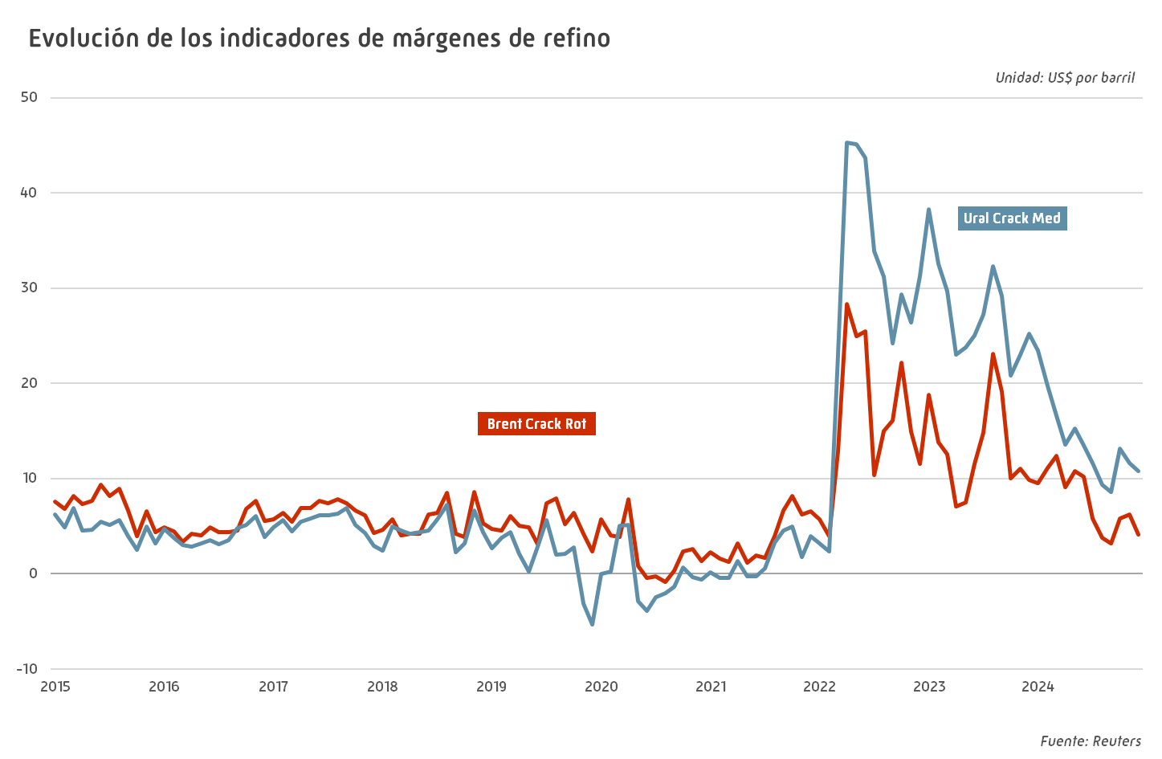

Precios spot gas natural
Cotizaciones de gas natural y tipo de cambio |  |  |  |  |  |  | INDICE

 | Media anual |  |  |  |  |  | Media mensual 2024
 | 2020 | 2021 | 2022 | 2023 | 2024 | Tv* | E | F | M | A | M | J | J | A | S | O | N | D
Henry Hub (US$/MMBtu) | 2.03 | 3.89 | 6.45 | 2.54 | 2.24 | -11.8 | 3.59 | 1.71 | 1.50 | 1.60 | 2.12 | 2.53 | 2.07 | 1.99 | 2.26 | 2.20 | 2.18 | 3.01
NBP Day Ahead (GBp/therm) | 25.03 | 116.11 | 207.15 | 99.22 | 83.70 | -15.6 | 74.42 | 63.22 | 68.20 | 71.62 | 76.69 | 81.80 | 75.25 | 84.49 | 86.60 | 98.83 | 111.91 | 111.43
TTF (€/MWh) | 9.44 | 46.92 | 123.72 | 40.64 | 34.43 | -15.3 | 29.84 | 25.63 | 26.71 | 29.06 | 31.90 | 34.26 | 32.22 | 37.77 | 36.11 | 40.03 | 44.45 | 45.07
MIBGAS Day Ahead (€/MWh) | 10.30 | 47.94 | 98.57 | 38.82 | 34.65 | -10.8 | 29.48 | 25.24 | 26.75 | 29.12 | 32.20 | 34.67 | 32.59 | 38.42 | 36.33 | 40.25 | 44.56 | 46.05
Tipo de cambio US$/€ | 1.14 | 1.18 | 1.05 | 1.08 | 1.08 | 0.1 | 1.09 | 1.08 | 1.09 | 1.07 | 1.08 | 1.08 | 1.08 | 1.10 | 1.11 | 1.09 | 1.06 | 1.05
Tipo de cambio GBP/US$ | 1.28 | 1.38 | 1.24 | 1.24 | 1.28 | 2.8 | 1.27 | 1.26 | 1.27 | 1.25 | 1.26 | 1.27 | 1.29 | 1.29 | 1.32 | 1.30 | 1.27 | 1.26
* % 2024/2023 |  |  |  |  |  |  |  |  |  |  |  |  |  |  |  |  |  | Fuente: Reuters

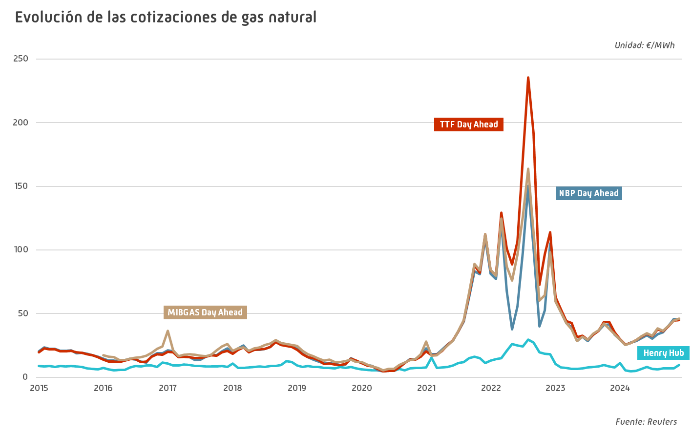

Consumo energía primaria
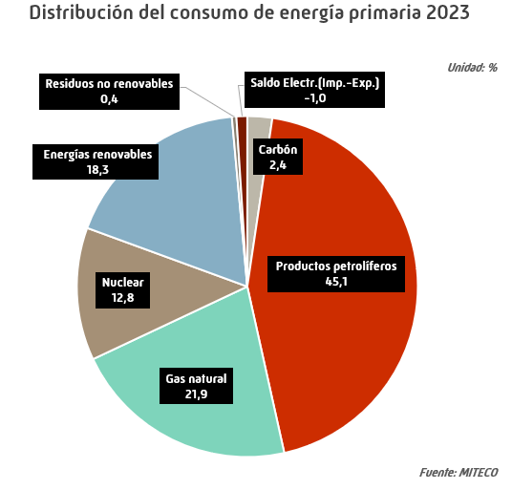
Consumo anual de energía primaria en España |  |  |  |  |  |  | INDICE
 |  |  |  |  |  |  | Unidad: miles de toneladas equivalentes de petróleo
 | 2019 | 2020 | 2021 | 2022 | 2023 | Estructura (%) | Tv (%) 2023/2022

Carbón | 5,072 | 3,100 | 3,097 | 3,593 | 2,768 | 2.4 | -22.9
Productos petrolíferos | 56,162 | 45,690 | 50,271 | 53,837 | 51,860 | 45.1 | -3.7
Gas natural | 30,897 | 27,915 | 29,417 | 28,337 | 25,229 | 21.9 | -11.0
Nuclear | 15,218 | 15,174 | 14,725 | 15,252 | 14,778 | 12.8 | -3.1
Energías renovables | 17,516 | 18,129 | 18,753 | 18,400 | 21,101 | 18.3 | 14.7
Residuos no renovables | 526 | 540 | 517 | 515 | 500 | 0.4 | -2.9
Saldo Electr.(Imp.-Exp.) | 590 | 282 | 73 | -1,703 | -1,200 | -1.0 | -29.5
Total | 125,981 | 110,830 | 116,853 | 118,232 | 115,036 | 100.0 | -2.7
 |  |  |  |  |  |  | Fuente: MITECO

Consumo energía final
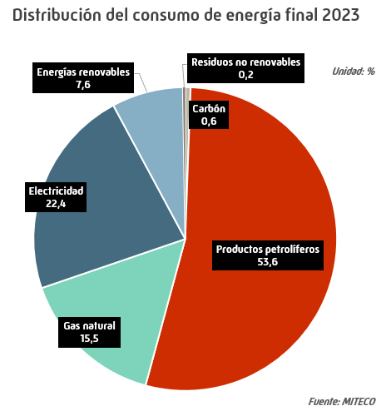
Consumo anual de energía final en España |  |  |  |  |  |  | INDICE
 |  |  |  |  |  |  | Unidad: miles de toneladas equivalentes de petróleo
 | 2019 | 2020 | 2021 | 2022 | 2023 | Estructura (%) | Tv (%) 2023/2022

Carbón | 481 | 413 | 513 | 555 | 487 | 0.6 | -12.2
Productos petrolíferos | 49,223 | 39,473 | 43,604 | 46,576 | 45,897 | 53.6 | -1.5
Gas natural | 15,616 | 15,059 | 16,114 | 13,651 | 13,299 | 15.5 | -2.6
Electricidad | 20,166 | 18,887 | 19,594 | 19,292 | 19,146 | 22.4 | -0.8
Energías renovables | 5,895 | 5,511 | 5,570 | 5,658 | 6,508 | 7.6 | 15.0
Residuos no renovables | 217 | 193 | 213 | 212 | 213 | 0.2 | 0.6
Total | 91,598 | 79,537 | 85,608 | 85,943 | 85,552 | 100.0 | -0.5
 |  |  |  |  |  |  | Fuente: MITECO

Consumo Anual Prod. Pet.
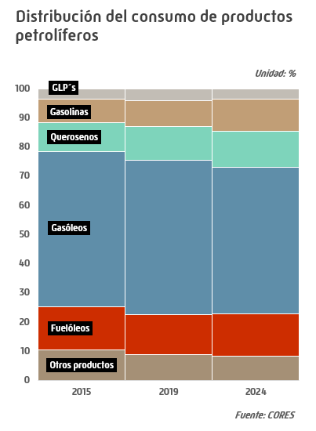
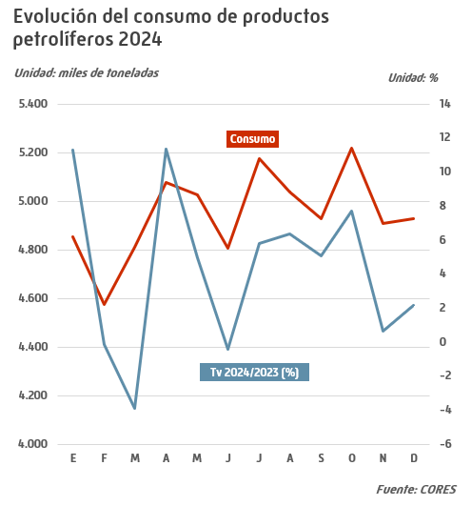
Consumo anual de productos petrolíferos |  |  |  |  |  |  | INDICE
 |  |  |  |  |  |  | Unidad: miles de toneladas
 | 2020 | 2021 | 2022 | 2023 | 2024 | Estructura (%) | Tv (%) 2024/2023

Gases licuados del petróleo (GLP´s) | 2,092 | 1,805 | 1,995 | 2,097 | 2,137 | 3.6 | 1.9
Envasado | 785 | 811 | 751 | 719 | 708 | 1.2 | -1.6
Granel | 424 | 474 | 518 | 480 | 469 | 0.8 | -2.4
Automoción (envasado y granel) | 66 | 87 | 107 | 113 | 123 | 0.2 | 8.9
Otros GLP's | 817 | 433 | 619 | 784 | 838 | 1.4 | 6.8
Gasolinas | 4,253 | 5,248 | 5,755 | 6,047 | 6,522 | 11.0 | 7.9
95 I.O. | 3,919 | 4,870 | 5,442 | 5,724 | 6,173 | 10.4 | 7.8
98 I.O. | 330 | 373 | 308 | 319 | 345 | 0.6 | 8.1
Bioetanol | 0 | 0 | 0 | 0 | 0 | 0.00 | 8.9
Gasolinas mezcla | 0 | 0 | 0 | 0 | 0 | 0.00 | 0.1
Subtotal gasolinas auto | 4,249 | 5,243 | 5,751 | 6,043 | 6,517 | 11.0 | 7.9
Otras gasolinas | 4 | 5 | 4 | 5 | 5 | 0 | 4.2
Querosenos | 2,418 | 3,341 | 5,871 | 6,643 | 7,389 | 12.5 | 11.2
Aviación | 2,418 | 3,341 | 5,871 | 6,643 | 7,389 | 12.5 | 11.2
Otros querosenos | 0 | 0 | 0 | 0 | 0 | 0 | -35.7
Gasóleos | 28,543 | 31,305 | 31,741 | 29,457 | 29,816 | 50.2 | 1.2
Gasóleo A | 19,493 | 21,821 | 22,156 | 21,586 | 21,747 | 36.6 | 0.7
Biodiésel | 33 | 31 | 15 | 4 | 66 | 0.11 | 1,566.3
Biodiésel mezcla * | 1 | 0 | 0 | 0.07 | 1 | 0.00 | 760.6
Subtotal gasóleos auto | 19,527 | 21,852 | 22,171 | 21,590 | 21,814 | 36.8 | 1.0
Agrícola y pesca (B) | 4,470 | 4,577 | 4,611 | 3,619 | 3,753 | 6.3 | 3.7
Calefacción (C) | 1,119 | 1,120 | 753 | 1,161 | 1,208 | 2.0 | 4.0
Otros gasóleos | 3,427 | 3,756 | 4,206 | 3,087 | 3,041 | 5.1 | -1.5
Fuelóleos | 5,793 | 6,273 | 7,610 | 8,026 | 8,561 | 14.4 | 6.7
BIA | 1,436 | 1,344 | 1,421 | 2,093 | 2,733 | 4.6 | 30.5
Otros fuelóleos | 4,357 | 4,929 | 6,189 | 5,933 | 5,828 | 9.8 | -1.8
Otros productos | 5,628 | 5,441 | 4,654 | 4,709 | 4,914 | 8.3 | 4.3
Lubricantes | 378 | 418 | 412 | 414 | 422 | 0.7 | 1.8
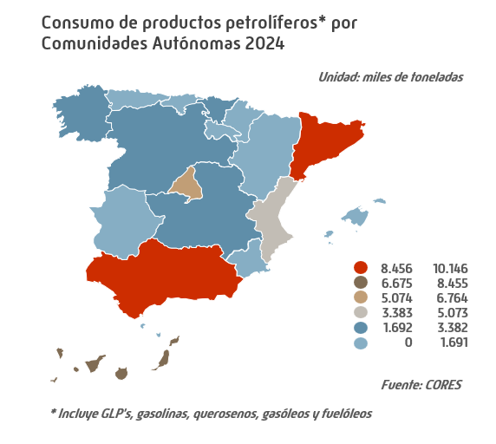
Asfaltos | 925 | 869 | 824 | 887 | 837 | 1.4 | -5.7
Coque | 1,468 | 1,289 | 988 | 1,179 | 1,163 | 2.0 | -1.4
Otros ** | 2,857 | 2,864 | 2,430 | 2,229 | 2,493 | 4.2 | 11.8
Total *** | 48,727 | 53,414 | 57,627 | 56,980 | 59,339 | 100.0 | 4.1
Bunkers | 6,430 | 7,313 | 8,804 | 8,384 | 8,981 | 15.1 | 7.1
* Gasóleos con un contenido de biódiésel entre el 7% y el 100% |  |  |  |  |  |  | Fuente: CORES
** Incluye naftas, condensados, parafinas, disolventes y otros
*** Incluye bunkers para la navegación marítima internacional desglosados en línea siguiente
- igual a 0,0 / ^ distinto de 0,0

Consumo GLP
Consumo de gases licuados del petróleo (GLP's) |  |  |  |  |  |  | INDICE
 |  |  |  |  |  |  |  |  |  |  |  |  |  |  |  |  |  |  | Unidad: miles de toneladas
 | Total anual |  |  |  |  |  |  | Datos mensuales 2024
 | 2020 | 2021 | 2022 | 2023 | 2024 | Estructura (%) | Tv* | E | F | M | A | M | J | J | A | S | O | N | D
Envasado | 785 | 811 | 751 | 719 | 708 | 33.1 | -1.6 | 89 | 70 | 68 | 60 | 53 | 41 | 45 | 42 | 44 | 53 | 59 | 84
Granel | 424 | 474 | 518 | 480 | 469 | 21.9 | -2.4 | 64 | 49 | 47 | 38 | 32 | 24 | 26 | 22 | 29 | 37 | 41 | 59
Automoción (envasado y granel) | 66 | 87 | 107 | 113 | 123 | 5.8 | 8.9 | 9 | 9 | 9 | 10 | 11 | 10 | 12 | 10 | 10 | 11 | 10 | 10
Otros GLP's | 817 | 433 | 619 | 784 | 838 | 39.2 | 6.8 | 41 | 54 | 109 | 93 | 72 | 101 | 91 | 77 | 59 | 39 | 30 | 73
Total | 2,092 | 1,805 | 1,995 | 2,097 | 2,137 | 100.0 | 1.9 | 203 | 182 | 234 | 202 | 168 | 176 | 173 | 151 | 142 | 140 | 139 | 226
* % 2024/2023 |  |  |  |  |  |  |  |  |  |  |  |  |  |  |  |  |  |  | Fuente: CORES
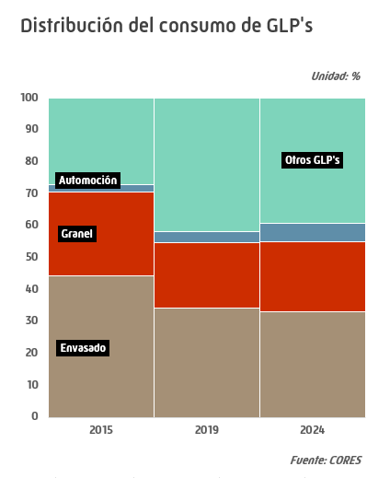
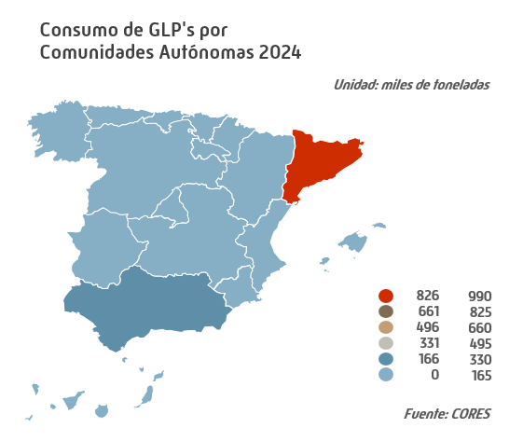
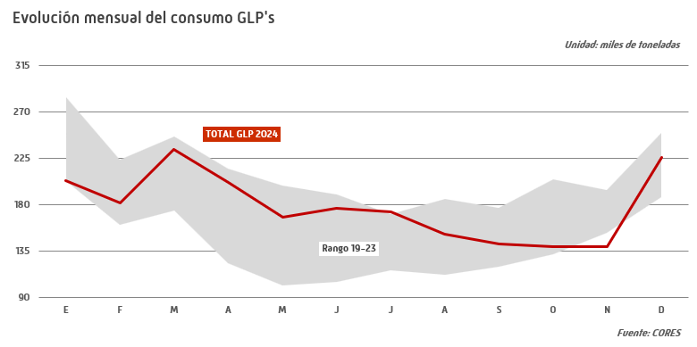

Consumo GNAS
Consumo de gasolinas |  |  |  |  |  |  | INDICE
 |  |  |  |  |  |  |  |  |  |  |  |  |  |  |  |  |  |  | Unidad: miles de toneladas
 | Total anual |  |  |  |  |  |  | Datos mensuales 2024
 | 2020 | 2021 | 2022 | 2023 | 2024 | Estructura (%) | Tv* | E | F | M | A | M | J | J | A | S | O | N | D
95 I.O. | 3,919 | 4,870 | 5,442 | 5,724 | 6,173 | 94.6 | 7.8 | 447 | 439 | 482 | 509 | 528 | 514 | 594 | 614 | 518 | 529 | 480 | 518
98 I.O. | 330 | 373 | 308 | 319 | 345 | 5.3 | 8.1 | 25 | 24 | 27 | 28 | 28 | 28 | 33 | 35 | 29 | 30 | 27 | 30
Bioetanol | 0 | 0 | 0 | 0 | 0 | 0 | 8.9 | - | - | - | 0 | 0 | 0 | - | - | - | - | - | -
Gasolinas mezcla | 0 | 0 | 0 | 0 | 0 | 0 | 0.1 | - | 0 | - | 0 | - | - | 0 | - | - | 0 | - | -
Subtotal gasolinas auto | 4,249 | 5,243 | 5,751 | 6,043 | 6,517 | 99.9 | 7.9 | 472 | 464 | 509 | 537 | 556 | 542 | 627 | 649 | 547 | 560 | 507 | 549
Otras gasolinas | 4 | 5 | 4 | 5 | 5 | 0.1 | 4.2 | 0 | 0 | 0 | 0 | 1 | 0 | 1 | 1 | 0 | 0 | 0 | 0
Total | 4,253 | 5,248 | 5,755 | 6,047 | 6,522 | 100.0 | 7.9 | 472 | 464 | 509 | 537 | 557 | 543 | 628 | 650 | 547 | 560 | 507 | 549
* % 2024/2023 |  |  |  |  |  |  |  |  |  |  |  |  |  |  |  |  |  |  | Fuente: CORES
- igual a 0,0 / ^ distinto de 0,0

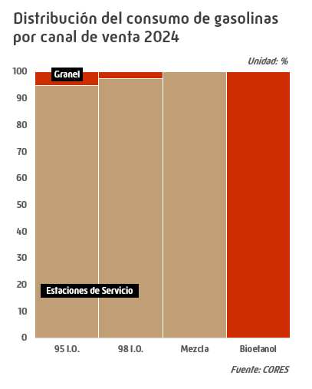
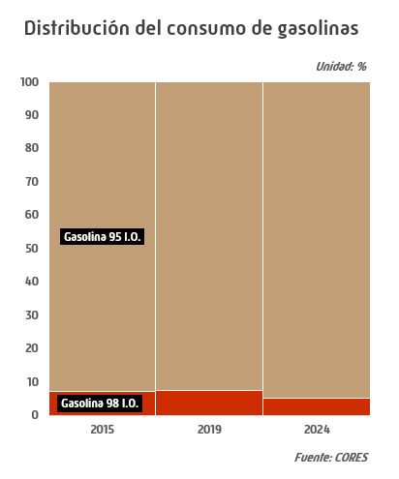

BIOS GNAS y GOS
Biocarburantes en gasolinas y gasóleos |  |  |  |  |  |  | INDICE
 |  |  |  |  |  |  |  |  |  |  |  |  |  |  |  |  |  | Unidad: miles de toneladas
 | Total anual |  |  |  |  |  | Datos mensuales 2024
 | 2020 | 2021 | 2022 | 2023 | 2024 | Tv* | E | F | M | A | M | J | J | A | S | O | N | D
Bioetanol | 135 | 177 | 159 | 244 | 238 | -2.7 | 16 | 15 | 20 | 16 | 25 | 21 | 28 | 26 | 20 | 20 | 14 | 17
Biocarburantes ** | 1,443 | 1,425 | 1,398 | 1,919 | 1,743 | -9.2 | 150 | 111 | 123 | 130 | 133 | 174 | 171 | 169 | 141 | 124 | 118 | 198
* % 2024/2023 |  |  |  |  |  |  |  |  |  |  |  |  |  |  |  |  |  | Fuente: CORES
** Incluye Biodiésel y HVO

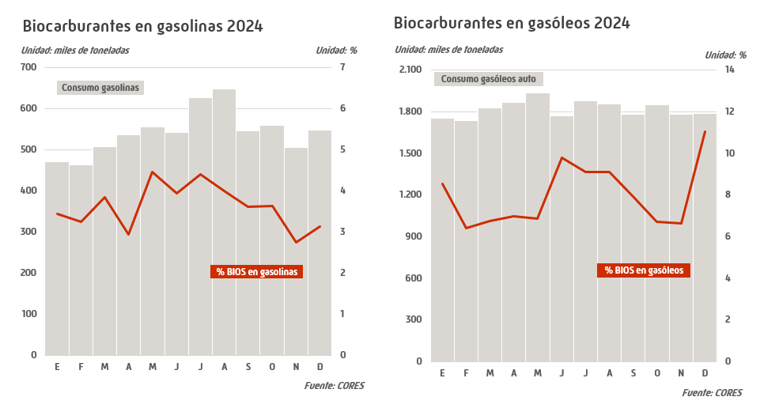

Consumo GOS
Consumo de gasóleos |  |  |  |  |  |  | INDICE
 |  |  |  |  |  |  |  |  |  |  |  |  |  |  |  |  |  |  | Unidad: miles de toneladas
 | Total anual |  |  |  |  |  |  | Datos mensuales 2024
 | 2020 | 2021 | 2022 | 2023 | 2024 | Estructura (%) | Tv* | E | F | M | A | M | J | J | A | S | O | N | D
Gasóleo A | 19,493 | 21,821 | 22,156 | 21,586 | 21,747 | 72.9 | 0.7 | 1,752 | 1,732 | 1,823 | 1,862 | 1,931 | 1,766 | 1,871 | 1,847 | 1,773 | 1,842 | 1,772 | 1,776
Biodiésel | 33 | 31 | 15 | 4 | 66 | 0.2 | 1,566.3 | 0 | 1 | 2 | 2 | 3 | 5 | 6 | 7 | 7 | 8 | 10 | 13
Biodiésel mezcla** | 1 | 0 | 0 | 0 | 1 | 0 | 760.6 | 0 | 0 | 0 | 0 | 0 | 0 | 0 | 0 | 0 | 0 | 0 | 0
Subtotal gasóleos auto | 19,527 | 21,852 | 22,171 | 21,590 | 21,814 | 73.2 | 1.0 | 1,753 | 1,733 | 1,825 | 1,864 | 1,934 | 1,771 | 1,878 | 1,854 | 1,780 | 1,850 | 1,782 | 1,789
Agrícola y pesca (B) | 4,470 | 4,577 | 4,611 | 3,619 | 3,753 | 12.6 | 3.7 | 326 | 289 | 302 | 343 | 296 | 281 | 304 | 259 | 307 | 363 | 318 | 364
Calefacción (C) | 1,119 | 1,120 | 753 | 1,161 | 1,208 | 4.1 | 4.0 | 188 | 137 | 140 | 80 | 70 | 43 | 47 | 51 | 82 | 106 | 96 | 168
Otros gasóleos | 3,427 | 3,756 | 4,206 | 3,087 | 3,041 | 10.2 | -1.5 | 268 | 221 | 234 | 269 | 242 | 245 | 248 | 257 | 244 | 274 | 283 | 257
Total *** | 28,543 | 31,305 | 31,741 | 29,457 | 29,816 | 100.0 | 1.2 | 2,534 | 2,381 | 2,501 | 2,556 | 2,542 | 2,340 | 2,477 | 2,421 | 2,413 | 2,594 | 2,479 | 2,579
Bunkers | 2,461 | 2,736 | 2,964 | 1,806 | 1,755 | 5.9 | -2.8 | 156 | 119 | 136 | 162 | 145 | 142 | 140 | 148 | 138 | 161 | 166 | 142
* % 2024/2023 |  |  |  |  |  |  |  |  |  |  |  |  |  |  |  |  |  |  | Fuente: CORES
** Gasóleos con un contenido de biódiésel entre el 7% y el 100%
*** Incluye bunkers para la navegación marítima internacional desglosados en línea siguiente
- igual a 0,0 / ^ distinto de 0,0
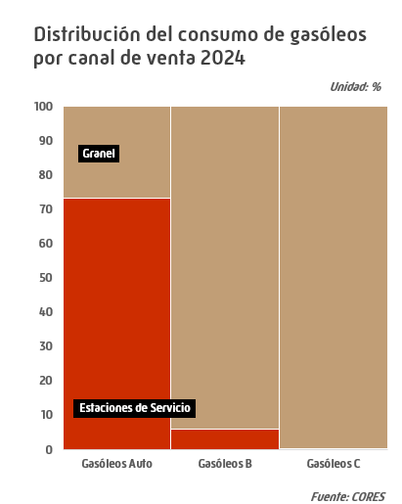
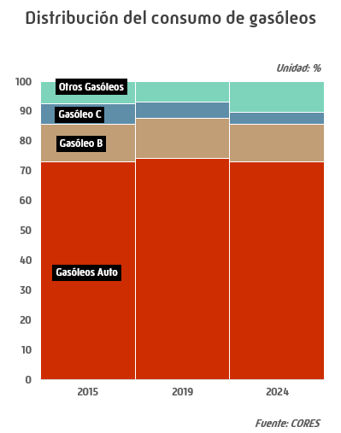

Consumo GNAS y GOS por CCAA
Consumo de gasolinas y gasóleos por Comunidades Autónomas 2024 |  |  |  |  |  |  | INDICE
 |  |  |  |  |  |  |  |  |  |  | Unidad: miles de toneladas
 | Gasolinas |  |  |  |  | Gasóleos
 | 95 I.O. | 98 I.O. | Otras Gasolinas auto * | Otras Gasolinas | Total Gasolinas | A | Otros Gasóleos auto ** | B | C | Otros Gasóleos | Total Gasóleos
Andalucía | 949 | 38 | - | 1 | 988 | 3,483 | 5 | 659 | 62 | 500 | 4,708
Aragón | 174 | 7 | - | 0 | 181 | 814 | 6 | 255 | 84 | 0 | 1,159
Asturias | 109 | 6 | - | 0 | 115 | 395 | 1 | 75 | 34 | 38 | 542
Baleares | 265 | 11 | - | 0 | 277 | 351 | 0 | 41 | 143 | 48 | 583
Canarias | 445 | 101 | - | 0 | 546 | 660 | 0 | - | - | 1,637 | 2,297
Cantabria | 85 | 3 | - | 0 | 88 | 293 | 4 | 55 | 3 | 10 | 365
Castilla y León | 345 | 17 | 0 | 1 | 362 | 1,676 | 3 | 584 | 167 | 0 | 2,429
Castilla la Mancha | 264 | 9 | - | 0 | 273 | 1,274 | 4 | 460 | 127 | 0 | 1,865
Cataluña | 1,085 | 51 | 0 | 1 | 1,137 | 3,504 | 9 | 460 | 88 | 248 | 4,310
Ceuta | 6 | 1 | - | - | 7 | 13 | - | - | 0 | 184 | 197
C. Valenciana | 704 | 28 | - | 0 | 733 | 2,017 | 3 | 207 | 40 | 196 | 2,464
Extremadura | 117 | 4 | - | 0 | 121 | 703 | 1 | 149 | 13 | - | 866
Galicia | 293 | 15 | 0 | 0 | 308 | 1,300 | 1 | 263 | 191 | 137 | 1,893
La Rioja | 33 | 1 | - | 0 | 35 | 153 | 1 | 41 | 17 | - | 213
Madrid | 793 | 29 | - | 1 | 822 | 1,761 | 8 | 128 | 163 | 0 | 2,061
Melilla | 7 | - | - | - | 7 | 13 | - | - | - | 0 | 14
Murcia | 172 | 7 | 0 | 0 | 179 | 965 | 8 | 140 | 9 | 16 | 1,138
Navarra | 87 | 3 | - | 0 | 90 | 645 | 4 | 91 | 11 | - | 751
País Vasco | 240 | 12 | - | 0 | 252 | 1,726 | 9 | 145 | 56 | 25 | 1,961
Total | 6,173 | 345 | 0 | 5 | 6,522 | 21,747 | 67 | 3,753 | 1,208 | 3,041 | 29,816
* Bioetanol puro + bioetanol mezcla |  |  |  |  |  |  |  |  |  |  | Fuente: CORES
** Biodiésel puro + biodiésel mezcla
- igual a 0,0 / ^ distinto de 0,0

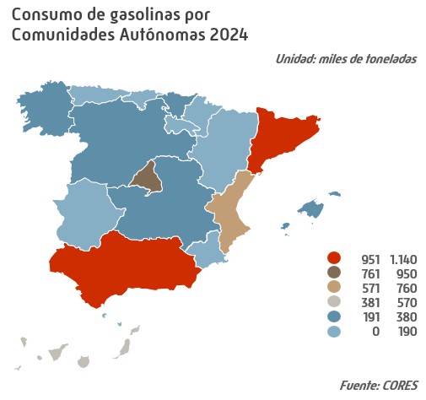
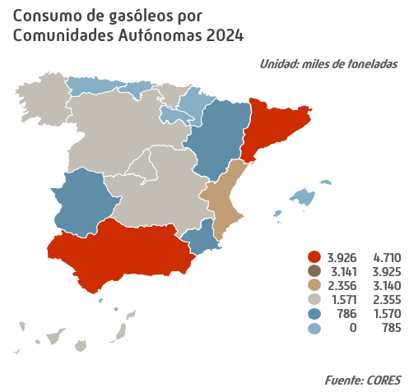

Consumo Combustibles Auto
Consumo de combustibles de automoción |  |  |  |  |  |  | INDICE
 |  |  |  |  |  |  |  |  |  |  |  |  |  |  |  |  |  |  | Unidad: miles de toneladas
 | Total anual |  |  |  |  |  |  | Datos mensuales 2024
 | 2020 | 2021 | 2022 | 2023 | 2024 | Estructura (%) | Tv* | E | F | M | A | M | J | J | A | S | O | N | D
Gasolinas 95 I.O. | 3,919 | 4,870 | 5,442 | 5,724 | 6,173 | 21.8 | 7.8 | 447 | 439 | 482 | 509 | 528 | 514 | 594 | 614 | 518 | 529 | 480 | 518
Gasolinas 98 I.O. | 330 | 373 | 308 | 319 | 345 | 1.2 | 8.1 | 25 | 24 | 27 | 28 | 28 | 28 | 33 | 35 | 29 | 30 | 27 | 30
...
Subtotal gasóleos auto | 19,527 | 21,852 | 22,171 | 21,590 | 21,814 | 77.0 | 1.0 | 1,753 | 1,733 | 1,825 | 1,864 | 1,934 | 1,771 | 1,878 | 1,854 | 1,780 | 1,850 | 1,782 | 1,789
Total combustibles automoción | 23,776 | 27,095 | 27,922 | 27,633 | 28,331 | 100.0 | 2.5 | 2,225 | 2,197 | 2,334 | 2,401 | 2,490 | 2,313 | 2,505 | 2,504 | 2,326 | 2,410 | 2,289 | 2,338
Total productos petrolíferos | 48,727 | 53,414 | 57,627 | 56,980 | 59,339 |  | 4.1 | 4,853 | 4,573 | 4,809 | 5,078 | 5,026 | 4,808 | 5,176 | 5,036 | 4,926 | 5,216 | 4,908 | 4,929
Combustibles Auto/S.Total (%) | 48.8 | 50.7 | 48.5 | 48.5 | 47.7 |  |  | 45.8 | 48.0 | 48.5 | 47.3 | 49.6 | 48.1 | 48.4 | 49.7 | 47.2 | 46.2 | 46.6 | 47.4
* % 2024/2023 |  |  |  |  |  |  |  |  |  |  |  |  |  |  |  |  |  |  | Fuente: CORES
** Bioetanol puro + bioetanol mezcla
*** Biodiésel puro + biodiésel mezcla
- igual a 0,0 / ^ distinto de 0,0

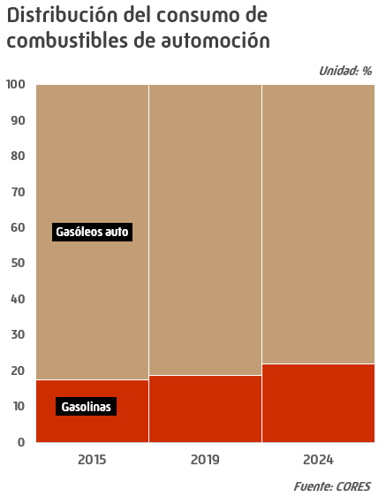
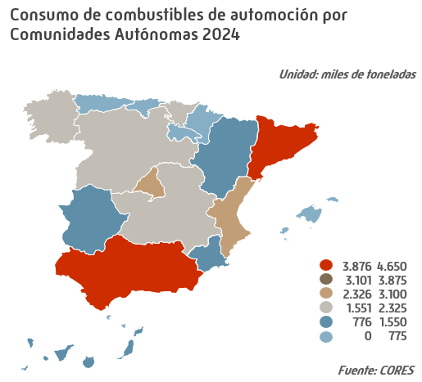

Evo. anual Parque de Vehículos
...
 | Turismos |  | Camiones y furgonetas |  | Autobuses y autocares |  | Tractores industriales |  | Motocicletas y ciclomotores |  | Total *
 | Nº de vhs. | Tv** | Nº de vhs. | Tv** | Nº de vhs. | Tv** | Nº de vhs. | Tv** | Nº de vhs. | Tv** | Nº de vhs.
2020 | 24,716,898 | 0.6 | 5,030,927 | 0.3 | 63,387 | -3.2 | 235,511 | 1.2 | 5,627,674 | 2.0 | 36,656,957
2021 | 24,940,969 | 0.9 | 5,050,416 | 0.4 | 64,447 | 1.7 | 238,456 | 1.3 | 5,734,276 | 1.9 | 37,046,864
2022 | 25,222,554 | 1.1 | 5,075,068 | 0.5 | 65,377 | 1.4 | 245,075 | 2.8 | 5,849,305 | 2.0 | 37,510,944
2023 | 25,356,594 | 0.5 | 5,148,231 | 1.4 | 66,638 | 1.9 | 253,334 | 3.4 | 5,978,473 | 2.2 | 37,890,861
2024 | 25,244,531 | -0.4 | 5,203,435 | 1.1 | 67,432 | 1.2 | 259,417 | 2.4 | 5,959,589 | -0.3 | 37,862,492
* Incluye el capítulo de otros vehículos, remolques y semirremolques
** % sobre año anterior
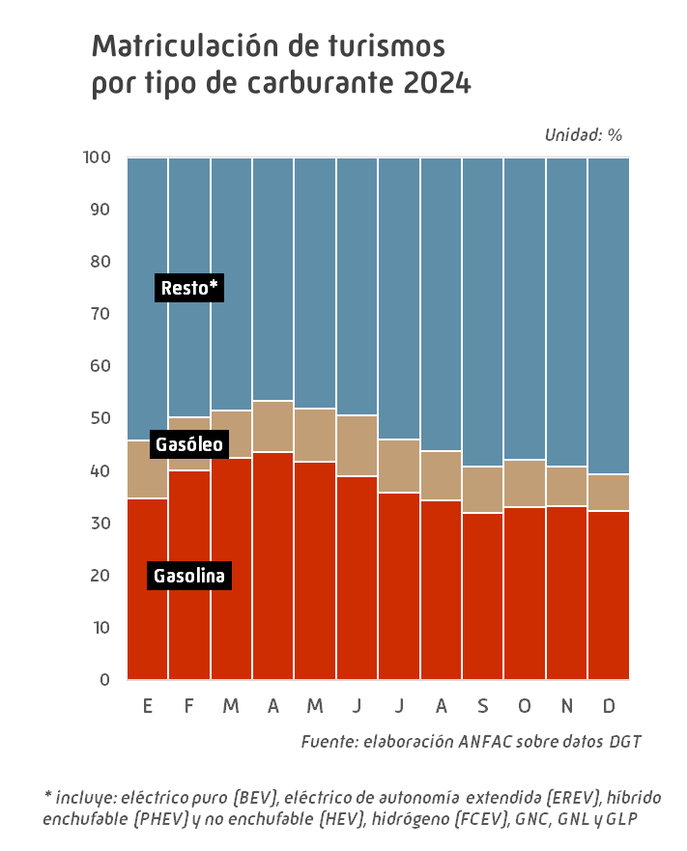

Consumo QUEROS
Consumo de querosenos |  |  |  |  |  |  | INDICE
 |  |  |  |  |  |  |  |  |  |  |  |  |  |  |  |  |  |  | Unidad: miles de toneladas
 | Total anual |  |  |  |  |  |  | Datos mensuales 2024
 | 2020 | 2021 | 2022 | 2023 | 2024 | Estructura (%) | Tv* | E | F | M | A | M | J | J | A | S | O | N | D
Aviación | 2,418 | 3,341 | 5,871 | 6,643 | 7,389 | 100.0 | 11.2 | 501 | 483 | 541 | 600 | 647 | 666 | 723 | 726 | 688 | 670 | 569 | 575
Otros querosenos | 0 | 0 | 0 | 0 | 0 | 0 | -35.7 | 0 | 0 | 0 | 0 | 0 | 0 | 0 | 0 | 0 | 0 | 0 | 0
Total | 2,418 | 3,341 | 5,871 | 6,643 | 7,389 | 100.0 | 11.2 | 501 | 483 | 541 | 600 | 647 | 666 | 723 | 726 | 688 | 670 | 569 | 575
* % 2024/2023 |  |  |  |  |  |  |  |  |  |  |  |  |  |  |  |  |  |  | Fuente: CORES
^ distinto de 0,0
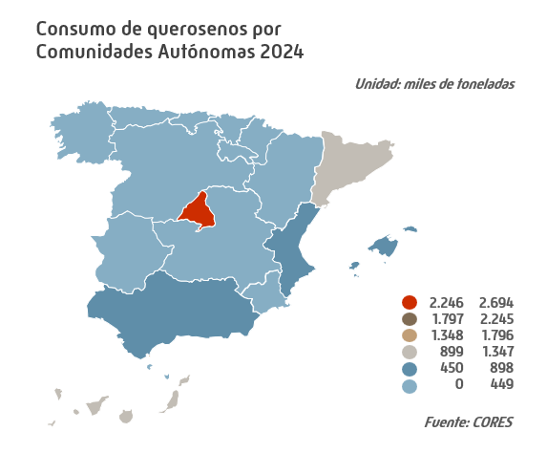
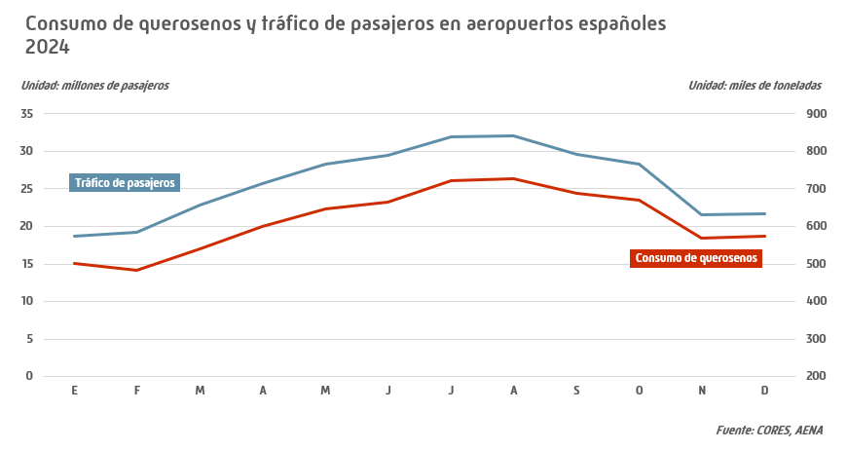

Consumo FOS
Consumo de fuelóleos |  |  |  |  |  |  | INDICE
 |  |  |  |  |  |  |  |  |  |  |  |  |  |  |  |  |  |  | Unidad: miles de toneladas
 | Total anual |  |  |  |  |  |  | Datos mensuales 2024
 | 2020 | 2021 | 2022 | 2023 | 2024 | Estructura (%) | Tv* | E | F | M | A | M | J | J | A | S | O | N | D
BIA | 1,436 | 1,344 | 1,421 | 2,093 | 2,733 | 31.9 | 30.5 | 250 | 211 | 249 | 262 | 266 | 207 | 238 | 210 | 205 | 226 | 192 | 219
Otros fuelóleos | 4,357 | 4,929 | 6,189 | 5,933 | 5,828 | 68.1 | -1.8 | 536 | 417 | 439 | 540 | 472 | 481 | 459 | 516 | 475 | 525 | 531 | 436
Total ** | 5,793 | 6,273 | 7,610 | 8,026 | 8,561 | 100.0 | 6.7 | 786 | 628 | 688 | 802 | 738 | 688 | 697 | 726 | 679 | 751 | 723 | 655
Bunkers | 3,969 | 4,577 | 5,841 | 6,578 | 7,226 | 84.4 | 9.9 | 664 | 532 | 562 | 679 | 618 | 596 | 572 | 623 | 577 | 637 | 624 | 542
* % 2024/2023 |  |  |  |  |  |  |  |  |  |  |  |  |  |  |  |  |  |  | Fuente: CORES
** Incluye bunkers para la navegación marítima internacional desglosados en línea siguiente

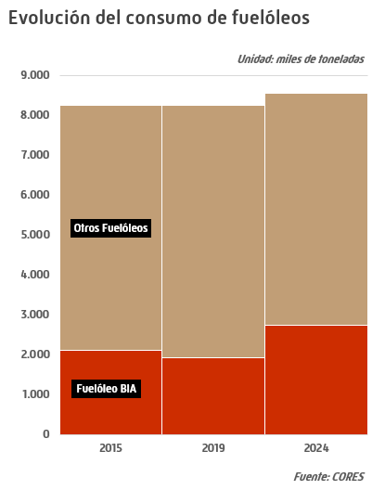
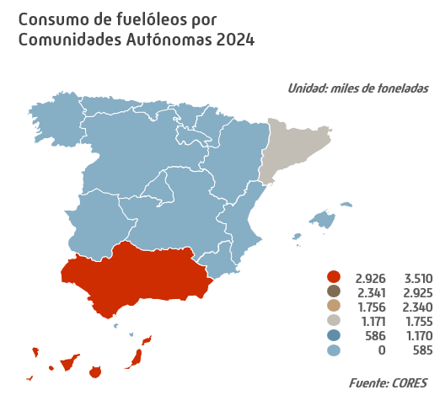

Consumo de Pro. Petr. Sectores
 |  |  |  |  | INDICE
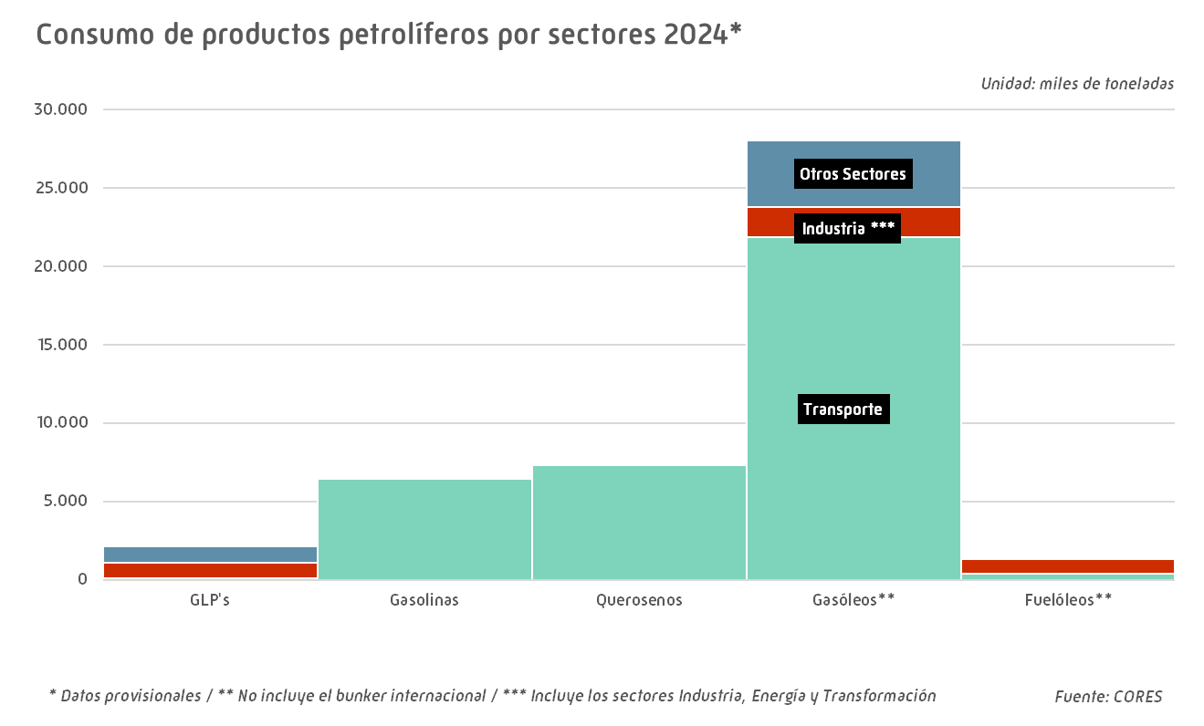
 |  |  |  |  | Unidad: miles de toneladas
GLP's | Gasolinas | Querosenos | Gasóleos** | Fuelóleos** | Total

66 | 4,183 | 2,403 | 19,457 | 357 | 26,466
1,129 | 1 | 0 | 1,939 | 1,419 | 4,488
897 | 63 | 15 | 4,656 | 49 | 5,680
2,092 | 4,247 | 2,418 | 26,052 | 1,825 | 36,634
83 | 5,165 | 3,329 | 21,805 | 402 | 30,784
760 | 0 | 0 | 2,025 | 1,245 | 4,029
957 | 82 | 13 | 4,747 | 50 | 5,849
1,801 | 5,248 | 3,341 | 28,575 | 1,696 | 40,662
107 | 5,672 | 5,854 | 22,322 | 484 | 34,439
794 | 2 | 0 | 1,983 | 1,226 | 4,005
1,095 | 81 | 17 | 4,505 | 60 | 5,759
1,996 | 5,755 | 5,871 | 28,811 | 1,770 | 44,203
113 | 6,002 | 6,568 | 21,697 | 410 | 34,791
938 | 1 | 0 | 1,978 | 982 | 3,899
1,046 | 65 | 75 | 4,030 | 57 | 5,272
2,097 | 6,068 | 6,643 | 27,706 | 1,449 | 43,963
123 | 6,431 | 7,327 | 21,877 | 414 | 36,172
982 | 1 | 0 | 1,909 | 898 | 3,790
1,032 | 90 | 62 | 4,274 | 23 | 5,482
2,137 | 6,522 | 7,389 | 28,060 | 1,334 | 45,443
 |  |  |  |  | Fuente: CORES
...

Importaciones anuales de Crudos
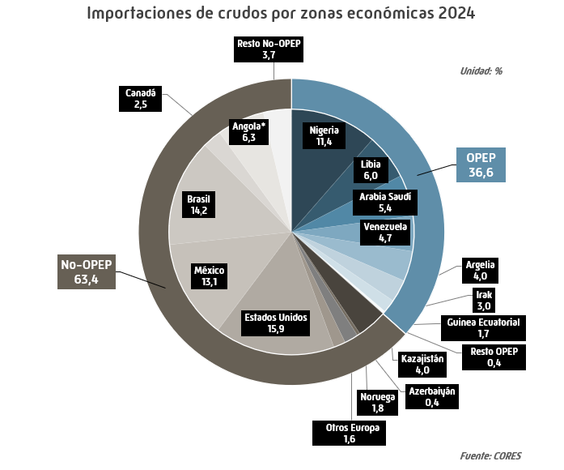
 |  |  |  |  | INDICE
 |  |  |  |  | Unidad: miles de toneladas
2021 | 2022 | 2023 | 2024 | Estructura (%) | Tv (%) 2024/2023

28,056 | 31,015 | 26,871 | 23,638 | 36.6 | -12.0
10,275 | 8,123 | 6,382 | 7,390 | 11.4 | 15.8
3,751 | 5,212 | 3,109 | 1,915 | 3.0 | -38.4
6,270 | 4,997 | 4,345 | 3,873 | 6.0 | -10.9
3,942 | 4,773 | 4,109 | 3,514 | 5.4 | -14.5
1,660 | 3,172 | 2,452 | 2,564 | 4.0 | 4.6
679 | 2,316 | 4,166 | 0 | 0.0 | N.A.
1,065 | 1,238 | 782 | 1,125 | 1.7 | 43.7
0 | 727 | 1,391 | 3,006 | 4.7 | 116.1
414 | 456 | 133 | 252 | 0.4 | 89.3
28,116 | 32,677 | 34,688 | 40,950 | 63.4 | 18.1
11,540 | 9,219 | 6,980 | 5,029 | 7.8 | -28.0
4,201 | 3,298 | 3,086 | 2,564 | 4.0 | -16.9
1,342 | 1,942 | 1,516 | 259 | 0.4 | -82.9
1,600 | 1,020 | 1,278 | 1,183 | 1.8 | -7.5
4,397 | 2,959 | 1,100 | 1,022 | 1.6 | -7.1
4,096 | 6,639 | 8,710 | 10,254 | 15.9 | 17.7
7,648 | 6,125 | 7,036 | 8,456 | 13.1 | 20.2
2,063 | 5,401 | 6,636 | 9,133 | 14.1 | 37.6
1,435 | 2,670 | 2,911 | 1,628 | 2.5 | -44.1
0 | 0 | 0 | 4,055 | 6.3 | N.A.
1,333 | 2,622 | 2,415 | 2,395 | 3.7 | -0.8
56,172 | 63,692 | 61,559 | 64,588 | 100.0 | 4.9
 |  |  |  |  | Fuente: CORES
...

Evo. Coste CIF
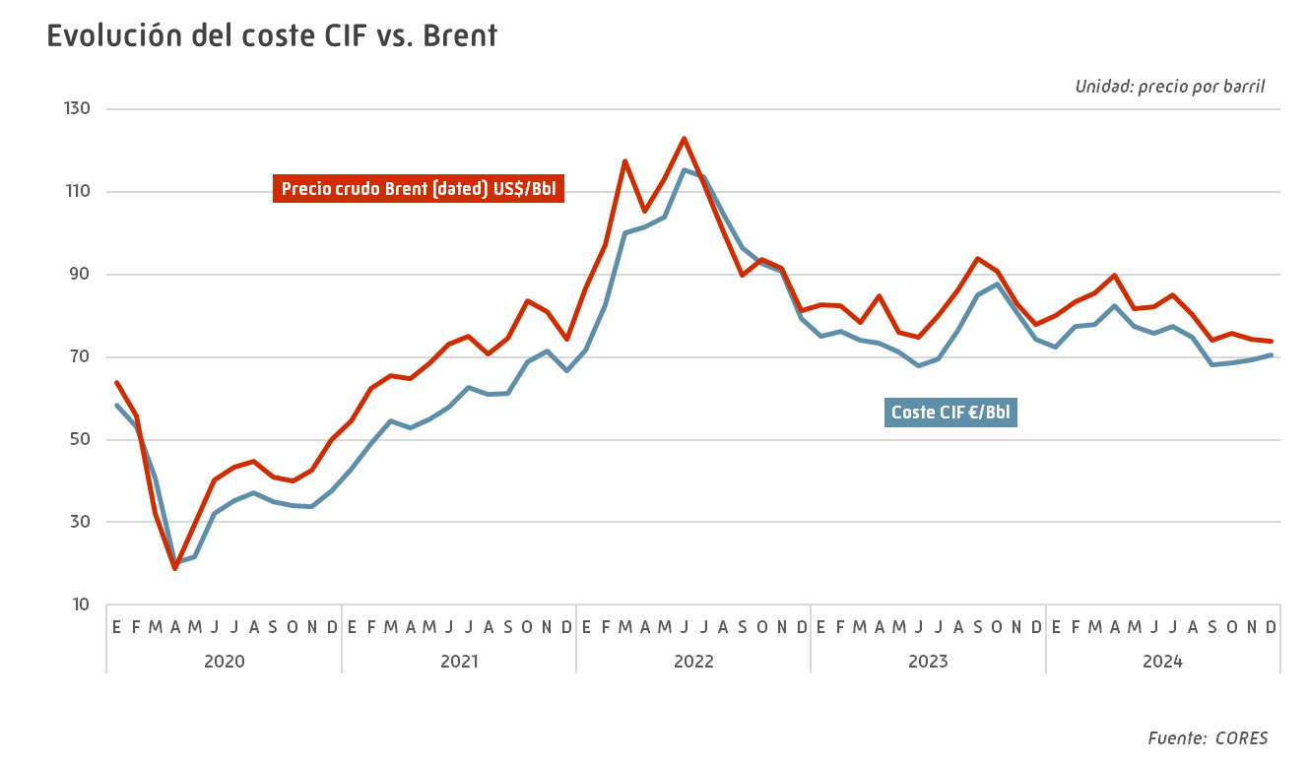
 |  |  |  |  | INDICE
 |  |  |  | Unidad: € por barril
2021 | 2022 | 2023 | 2024 | Tv (%) 2024/2023

42.90 | 71.64 | 75.04 | 72.40 | -3.5
48.99 | 82.57 | 76.17 | 77.52 | 1.8
54.58 | 100.06 | 73.96 | 77.89 | 5.3
52.85 | 101.43 | 73.33 | 82.38 | 12.3
55.05 | 103.96 | 71.14 | 77.52 | 9.0
57.92 | 115.20 | 67.98 | 75.70 | 11.4
62.65 | 113.57 | 69.44 | 77.44 | 11.5
60.91 | 104.65 | 76.37 | 74.68 | -2.2
61.21 | 96.47 | 85.03 | 68.17 | -19.8
68.88 | 92.71 | 87.58 | 68.58 | -21.7
71.55 | 90.84 | 80.69 | 69.30 | -14.1
66.77 | 79.26 | 74.29 | 70.60 | -5.0
59.09 | 96.59 | 75.93 | 74.51 | -1.9
 |  |  |  | Fuente: CORES

Calidad de crudos
 |  |  |  |  |  | INDICE

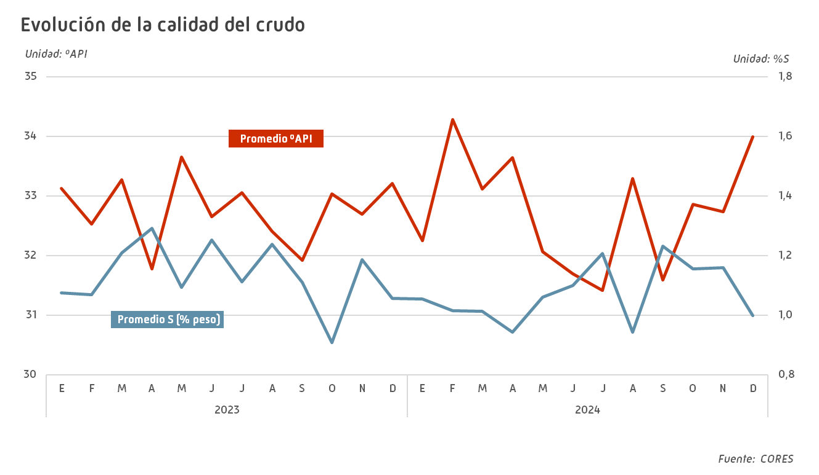
 | Categoría del Crudo | Densidad ºAPI Reportada | S % (en peso) Reportado | Volumen 1.000 Bbls | Volumen 1.000 toneladas
Arabia Saudí | Arabia Ligero | 33.11 | 1.93 | 25,752 | 3,514
Irak | Basrah Medium | 28.05 | 3.28 | 4,341 | 610
 | Otros Irak | 24.04 | 3.81 | 9,037 | 1,304
Angola | Clov | 32.45 | 0.26 | 5,867 | 796
 | Dalia | 23.17 | 0.51 | 5,613 | 817
 | Otros Angola | 31.01 | 0.34 | 17,684 | 2,442
Argelia | Saharan Blend | 44.17 | 0.07 | 19,221 | 2,476
 | Zarzaitane | 43.96 | 0.08 | 711 | 88
Guinea Ecuatorial | Otros Guinea Ecuatorial | 30.64 | 0.33 | 8,113 | 1,125
Gabón | Otros Gabón | 29.46 | 1.00 | 1,784 | 252
Ghana | Otros Ghana | 37.90 | 0.19 | 1,946 | 254
Libia | El Sharara | 42.72 | 0.08 | 9,559 | 1,232
 | Mellitah | 41.09 | 0.12 | 10,447 | 1,361
 | Es Sider | 36.96 | 0.37 | 2,814 | 374
 | Otros Libia | 38.74 | 0.60 | 6,869 | 906
Nigeria | Agbami | 48.78 | 0.05 | 4,041 | 502
 | Bonga | 27.42 | 0.26 | 10,372 | 1,465
 | Yoho | 40.85 | 0.06 | 1,901 | 248
 | Otros Nigeria | 36.07 | 0.14 | 38,743 | 5,175
Senegal | Otros Senegal | 31.50 | 1.00 | 997 | 137
Túnez | Otros Túnez | 31.99 | 0.74 | 165 | 23
Albania | Otros Albania | 8.89 | 5.81 | 1,405 | 225
Azerbaiyán | Azeri Light | 38.98 | 0.17 | 1,969 | 259
Italia | Tempa Ross | 17.77 | 5.34 | 2,666 | 401
 | Otros Italia | 16.34 | 3.83 | 1,031 | 157
Kazajistán | CPC Blend | 46.01 | 0.58 | 19,209 | 2,425
 | Otros Kazajistán | 31.30 | 1.70 | 1,012 | 139
Noruega | Grane | 28.39 | 0.57 | 2,610 | 367
 | Otros Noruega | 28.89 | 0.41 | 5,834 | 816
Reino Unido | Otros Reino Unido | 35.44 | 0.73 | 1,793 | 240
Brasil | Buzios | 28.80 | 0.28 | 19,719 | 2,757
 | Mero | 28.79 | 0.32 | 15,124 | 2,104
 | Peregrino | 14.10 | 1.77 | 17,839 | 2,752
 | Otros Brasil | 23.27 | 0.48 | 10,580 | 1,520
...

Com. Ext. Prod. Pet.
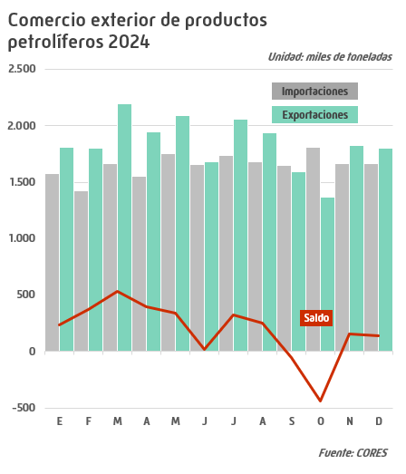
 |  |  |  |  |  |  | INDICE
 |  |  |  |  |  |  | Unidad: miles de toneladas
 |  | 2021 | 2022 | 2023 | 2024 | Estructura (%) | Tv (%) 2024/2023
...
 |  | 723 | 1,029 | 1,031 | 1,053 | 5.3 | 2.1
 |  | 511 | 797 | 569 | 782 | 3.9 | 37.4
 |  | 696 | 1,543 | 1,494 | 1,556 | 7.8 | 4.1
 |  | 8,449 | 6,765 | 6,990 | 8,275 | 41.7 | 18.4
 |  | 4,129 | 6,198 | 6,229 | 6,362 | 32.1 | 2.1
 |  | 2,760 | 2,338 | 2,007 | 1,820 | 9.2 | -9.3
 |  | 17,267 | 18,670 | 18,320 | 19,847 | 100.0 | 8.3
...
 |  | 514 | 528 | 481 | 541 | 2.4 | 12.6
 |  | 4,768 | 4,227 | 4,046 | 3,520 | 15.9 | -13.0
 |  | 789 | 400 | 528 | 414 | 1.9 | -21.6
 |  | 8,975 | 7,249 | 7,919 | 9,631 | 43.5 | 21.6
 |  | 2,194 | 2,035 | 2,302 | 2,726 | 12.3 | 18.4
 |  | 4,946 | 5,833 | 5,737 | 5,294 | 23.9 | -7.7
 |  | 22,186 | 20,271 | 21,013 | 22,127 | 100.0 | 5.3
...
Importaciones
GLP´s | -551 | -208 | -501 | -551 | -512 | N.A. | -7.1
Gasolinas | 3,459 | 4,257 | 3,431 | 3,476 | 2,739 | N.A. | -21.2
Querosenos | -709 | 93 | -1,143 | -966 | -1,142 | N.A. | 18.2
Gasóleos | 1,943 | 526 | 483 | 930 | 1,357 | N.A. | 45.9
Fuelóleos | -1,469 | -1,935 | -4,163 | -3,927 | -3,636 | N.A. | -7.4
Otros productos | 2,734 | 2,186 | 3,495 | 3,730 | 3,474 | N.A. | -6.9
Total Saldo | 5,407 | 4,919 | 1,601 | 2,693 | 2,280 |  | -15.3
N.A.: No aplica |  |  |  |  |  |  | Fuente: CORES

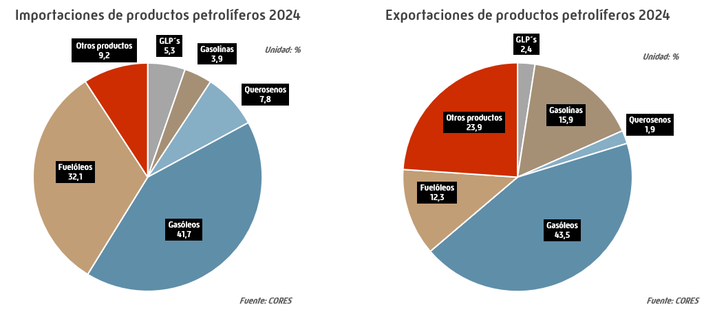

Crudo y Mat. Prima Procesados
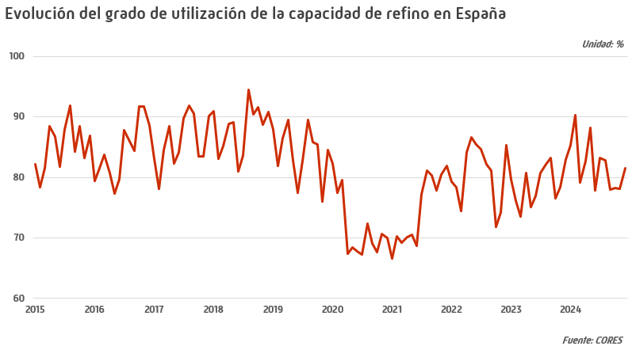
 |  |  |  |  |  |  | INDICE
 |  |  |  |  |  | Unidad: miles de toneladas
 |  | 2021 | 2022 | 2023 | 2024 | Tv (%) 2024/2023

 |  | 4,479 | 5,338 | 5,359 | 5,736 | 7.0
 |  | 4,266 | 4,764 | 4,627 | 5,487 | 18.6
 |  | 4,653 | 5,011 | 4,943 | 5,325 | 7.7
 |  | 4,563 | 5,479 | 5,257 | 5,382 | 2.4
 |  | 4,741 | 5,828 | 5,053 | 5,929 | 17.3
Junio | 4,388 | 4,475 | 5,563 | 5,009 | 5,072 | 1.3
Julio | 4,502 | 5,194 | 5,697 | 5,431 | 5,597 | 3.1
Agosto | 4,843 | 5,459 | 5,525 | 5,530 | 5,572 | 0.8
Septiembre | 4,477 | 5,231 | 5,286 | 5,417 | 5,080 | -6.2
Octubre | 4,525 | 5,234 | 4,830 | 5,150 | 5,265 | 2.2
Noviembre | 4,574 | 5,242 | 4,831 | 5,104 | 5,086 | -0.4
Diciembre | 4,681 | 5,513 | 5,737 | 5,579 | 5,482 | -1.7
Total | 56,614 | 59,047 | 63,888 | 62,459 | 65,014 | 4.1
 |  |  |  |  |  | Fuente: CORES

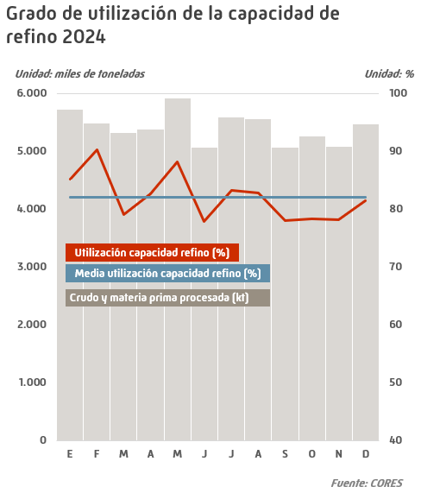

Capacidad Refinerías españolas
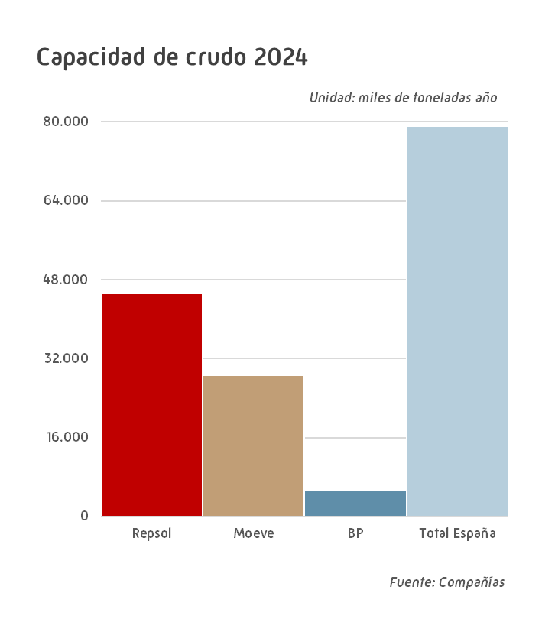
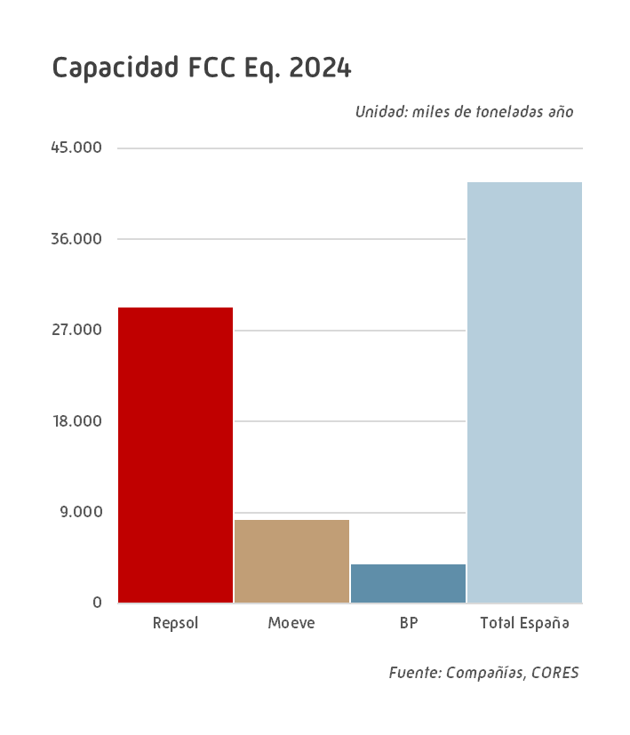
 |  |  |  |  | INDICE
 |  |  |  |  | Unidad: miles de toneladas
Unidad | 2020 | 2021 | 2022 | 2023 | 2024
...
Crudo | 11,000 | 11,000 | 11,000 | 11,000 | 11,000
Vacío | 4,760 | 4,760 | 4,760 | 4,760 | 4,760
FCC | 2,280 | 2,280 | 2,280 | 2,280 | 2,280
Hidrocraqueo | - | - | - | - | -
Viscorreducción | 2,430 | 2,430 | 2,430 | 2,430 | 2,430
Mildhydrocracker | 1,740 | 1,740 | 1,740 | 1,740 | 1,740
Coquización | 2,000 | 2,000 | 2,000 | 2,000 | 2,000
Crudo | 11,000 | 11,000 | 11,000 | 11,000 | 11,000
Vacío | 6,000 | 6,000 | 6,000 | 6,000 | 6,000
FCC | - | - | - | - | -
Hidrocraqueo | 2,500 | 2,500 | 2,500 | 2,500 | 2,500
Viscorreducción | - | - | - | - | -
Mildhydrocracker | - | - | - | - | -
Coquización | 3,000 | 3,000 | 3,000 | 3,000 | 3,000
Crudo | 6,000 | 6,000 | 6,000 | 6,000 | 6,000
Vacío | 2,980 | 2,980 | 2,980 | 2,980 | 2,980
FCC | 1,710 | 1,710 | 1,710 | 1,710 | 1,710
Hidrocraqueo | - | - | - | - | -
Viscorreducción | - | - | - | - | -
Mildhydrocracker | 1,510 | 1,510 | 1,510 | 1,510 | 1,510
Coquización | 1,100 | 1,100 | 1,100 | 1,100 | 1,100
Crudo | 7,500 | 7,500 | 7,500 | 7,500 | 7,500
Vacío | 3,940 | 3,940 | 3,940 | 3,940 | 3,940
FCC | 1,600 | 1,600 | 1,600 | 1,600 | 1,600
Hidrocraqueo | - | - | - | - | -
Viscorreducción | - | - | - | - | -
Mildhydrocracker | 1,830 | 1,830 | 1,830 | 1,830 | 1,830
Coquización | 1,420 | 1,420 | 1,420 | 1,420 | 1,420
Crudo | 9,000 | 9,000 | 9,000 | 9,000 | 9,000
Vacío | 3,700 | 3,700 | 3,700 | 3,700 | 3,700
FCC | - | - | - | - | -
Hidrocraqueo | 2,600 | 2,600 | 2,600 | 2,600 | 2,600
Viscorreducción | 1,600 | 1,600 | 1,600 | 1,600 | 1,600
Mildhydrocracker | - | - | - | - | -
Coquización | - | - | - | - | -
...
 |  |  |  |  | INDICE
Crudo | 12,200 | 12,200 | 12,200 | 12,200 | 12,200
Vacío | 4,907 | 4,907 | 4,907 | 4,907 | 3,777
...

